策略分析
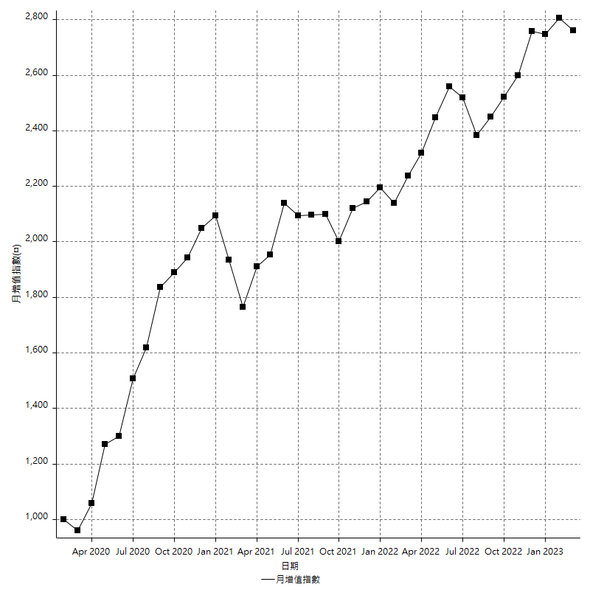
策略績效總結果

 | 所有交易 | 多單 | 空單
淨利 | 351000 | 53600 | 297400
毛利 | 1274800 | 62000 | 1212800
毛損 | -923800 | -8400 | -915400
調整後淨利 | 177415.13101 | 9404.2833102 | 127941.10329
調整後毛利 | 1185546.1474 | 26204.28331 | 1127255.6837
調整後毛損 | -1008131.0164 | -16800 | -999314.58042
特定淨利 | 24200 | -8400 | 32600
特定毛利 | 948000 | 0 | 948000
特定毛損 | -923800 | -8400 | -915400
帳戶所需金額 | 74200 | 8400 | 65800
帳戶報酬 | 473.0458221 | 638.0952381 | 451.97568389
初始資本報酬 | 175.5 | 26.8 | 148.7
最大策略虧損 | -77000 | -12400 | -68600
最大策略虧損 (%) | -18.289786223 | -5.722326454 | -18.550567875
最大平倉交易虧損 | -74200 | -8400 | -65800
最大平倉交易虧損 (%) | -17.708830549 | -3.3439490446 | -17.890157694
最大的策略虧損報酬 | 4.5584415584 | 4.1875 | 4.3352769679
獲利因子 | 1.3799523706 | 7.380952381 | 1.324885296
調整獲利因子 | 1.1759842006 | 1.5597787685 | 1.1280288568
特定獲利因子 | 1.0261961464 | 0 | 1.0356128468
最大持有契約數量 | 1 | 1 | 1
滑價支付 | 60400 | 1200 | 59200
佣金支付 | 0 | 0 | 0
未平倉部位損益 | n/a | n/a | n/a
年報酬率 | 56.978613108 | 8.7010075858 | 48.277605522
月報酬率 | 4.748217759 | 0.72508396548 | 4.0231337935
買進持有績效 | 71211.34461 | 66319.939602 | 71211.34461
平均月報酬 | 9236.8421053
月報酬的標準差 | 19548.075471

績效比率

成長潛力比(Upside Potential Ratio) | 62.263397523
夏普比率 | 0.48017914613
索丁諾比率 | 0.96128175435
Fouse 比率 | 0.02631392707
Calmar 比率 | 0.0065980024969
Sterling 比率 | 0.0019615920821
淨利/最大損失百分比 | 4178.5714286
淨利/最大交易績效拉回百分比 | 4387.5
淨利/最大策略績效拉回百分比 | 455.84415584
特定淨利/最大損失百分比 | 288.0952381
特定淨利/最大交易績效拉回百分比 | 302.5
特定淨利/最大策略績效拉回百分比 | 31.428571429
調整後淨利/最大損失百分比 | 2112.0848929
調整後淨利/最大交易績效拉回百分比 | 2217.6891376
調整後淨利/最大策略績效拉回百分比 | 230.40926105

時間分析

交易期間 | 3 Yrs, 1 Mth, 3 Dys, 11 Mins
策略在市場的時間 | 9 Dys, 7 Hrs, 17 Mins
策略在市場的時間百分比 | 0.82696969342
最長的持平期間 | 28 Dys, 19 Hrs, 34 Mins
最大獲利日期 | 2021-05-19
最大虧損日期 | 2020-02-12
最大策略虧損日期 | 3/10/21
最大平倉交易虧損日期 | 3/3/21

詳細權益曲線

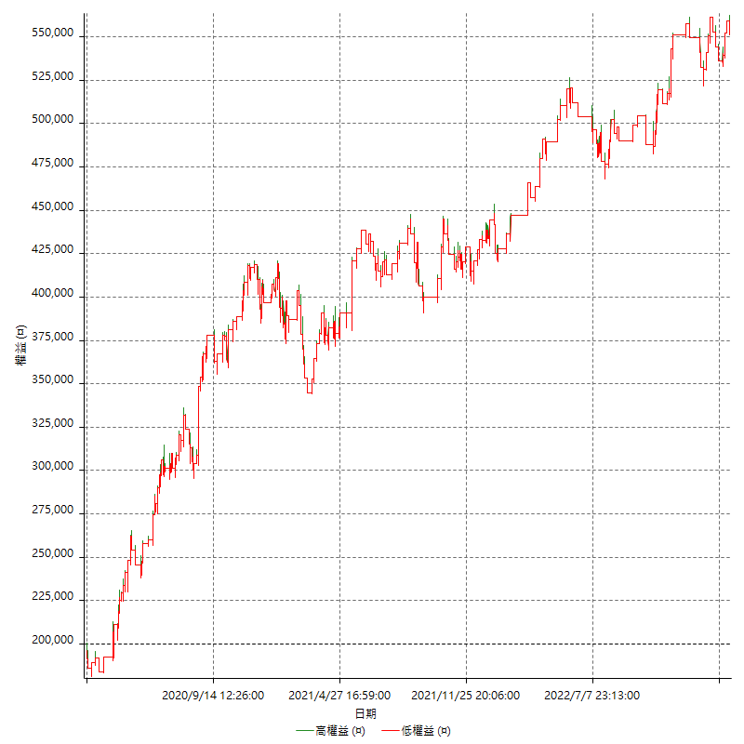

詳細權益曲線及績效拉回

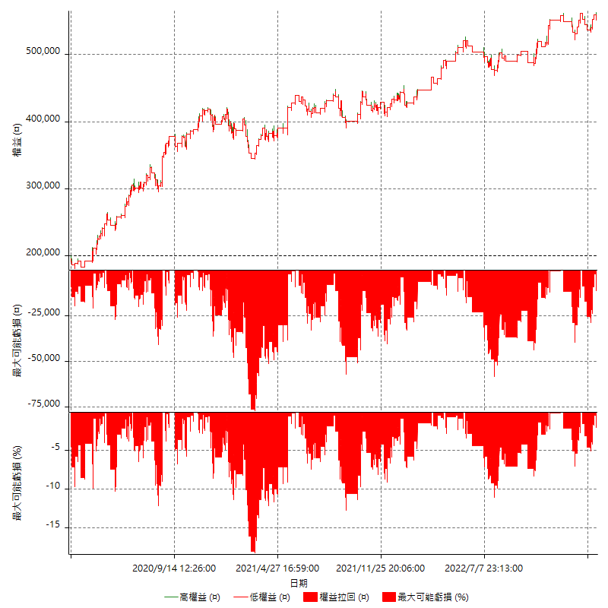

多單詳細權益曲線

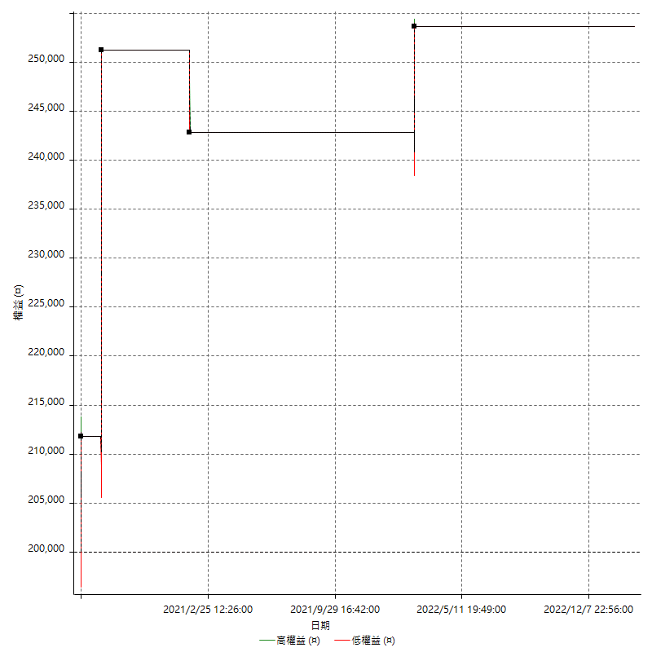

空單詳細權益曲線

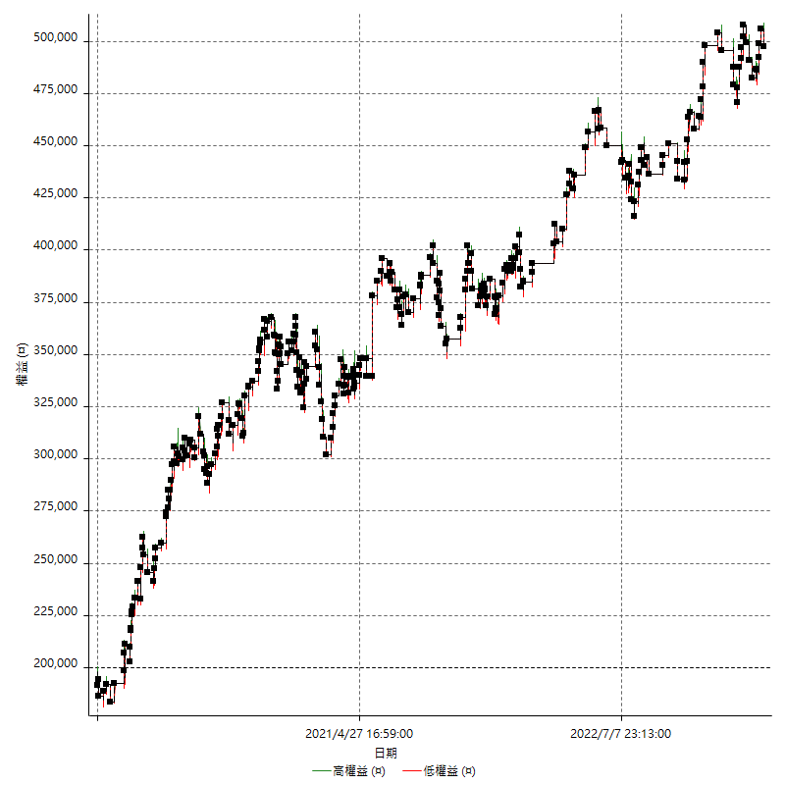

權益增加 & 拉回

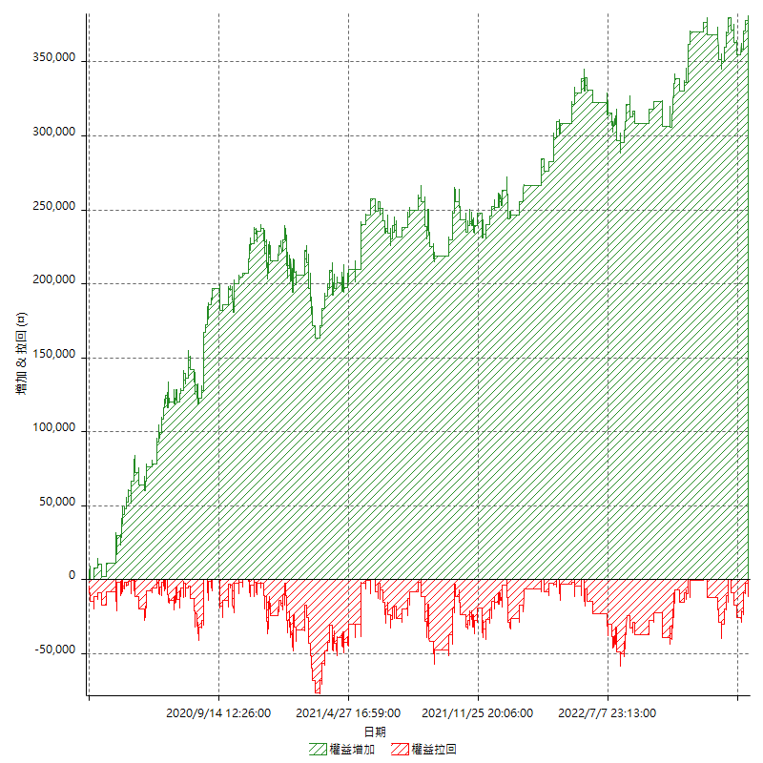

權益增加 & 拉回(%)

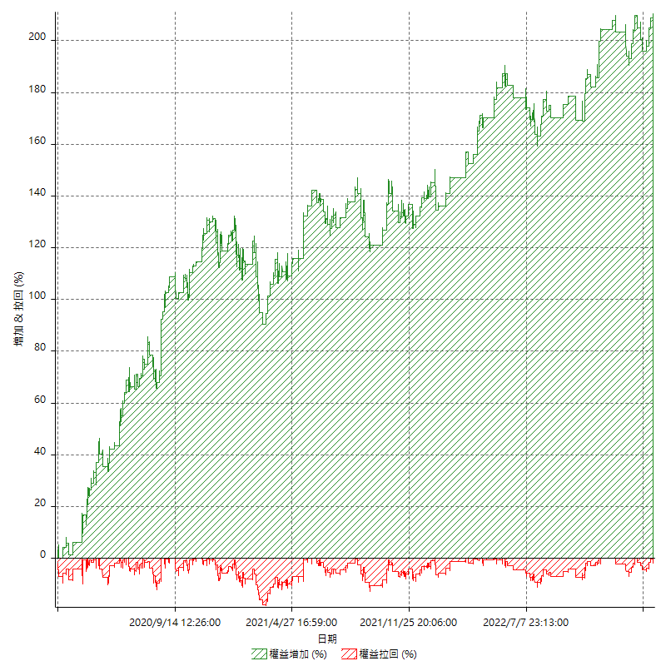

平倉權益曲線

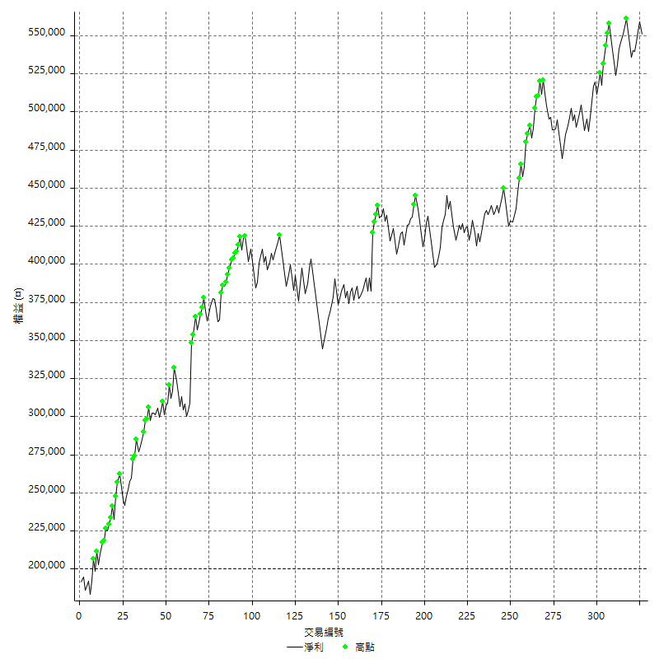

平倉權益曲線及績效拉回

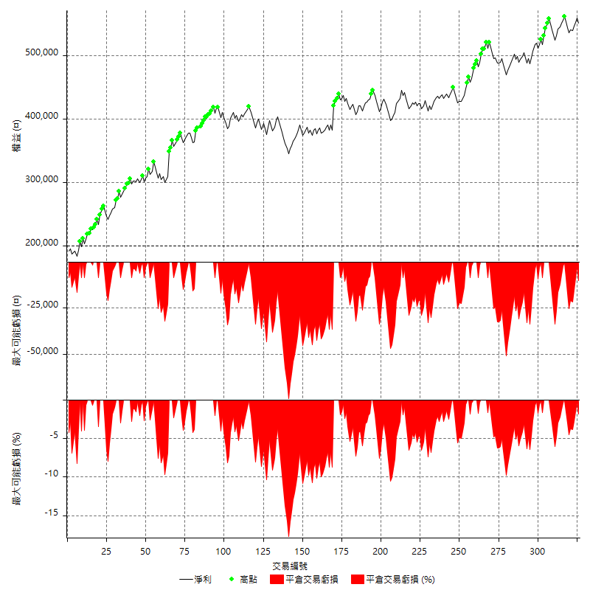

買進持有績效



月增值指數

交易分析
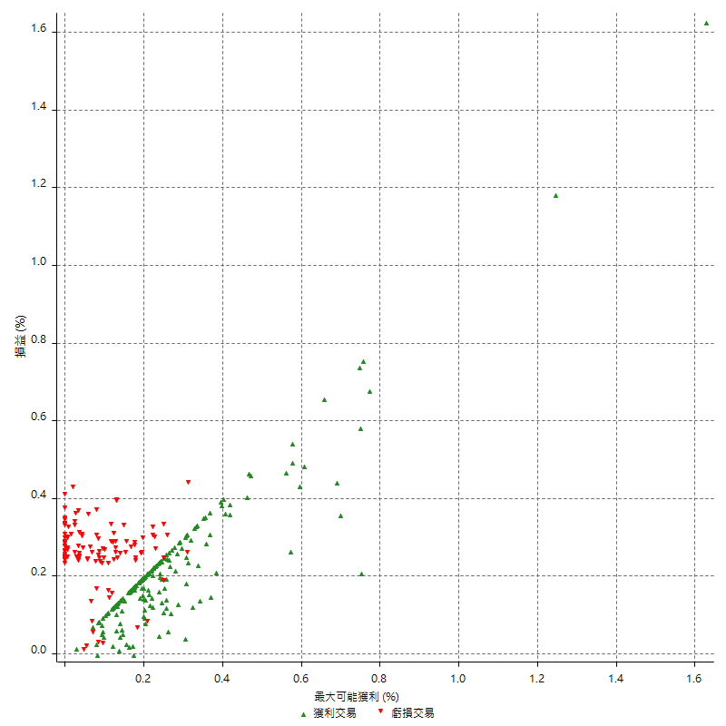
總交易分析

 | 所有交易 | 多單 | 空單
交易總次數 | 326 | 4 | 322
未平倉交易總數量 | 0 | 0 | 0
獲利交易次數 | 204 | 3 | 201
虧損交易次數 | 120 | 1 | 119
勝率 | 62.576687117 | 75 | 62.422360248
平均交易(獲利 & 虧損) | 1076.6871166 | 13400 | 923.60248447
平均獲利交易 | 6249.0196078 | 20666.666667 | 6033.8308458
平均虧損交易 | -7698.3333333 | -8400 | -7692.4369748
平均獲利/平均虧損 比率 | -0.81173668861 | 2.4603174603 | -0.78438482701
最大的交易獲利 | 39400 | 39400 | 38400
最大的交易虧損 | -8400 | -8400 | -8400
平倉交易的平均K棒數 | 3.2 | 4.5 | 3.2
獲利平倉交易的平均K棒數 | 3 | 5.3 | 3
虧損平倉交易的平均K棒數 | 3.4 | 2 | 3.4
平倉交易間的平均K棒數 | 6 | n/a | 6
獲利平倉交易間的平均K棒數 | 253.8 | 17458.3 | 257.6
虧損平倉交易間的平均K棒數 | 433.2 | 52389 | 436.9

極端交易

 | 全部 | 正 | 負
1 Std. Deviation of Avg. Trade | 7714.2112259 | 4546.6329251 | 1931.602867
平均交易金額 +1標準差 | 8790.8983424 | 10795.652533 | -5766.7304663
平均交易金額 -1標準差 | -6637.5241093 | 1702.3866828 | -9629.9362003
極端交易次數 | 21 | 21 | 0
極端交易損益比 |  | 326800

最大獲利/最大虧損

 | 最大可能獲利 | 最大可能虧損
最大值 | 40400 | -8000
最大值日期 | 2021-05-19 | 2020-02-12
平均值 | 5507.3619632 | -4742.3312883
最大值 (%) | 1.6283683253 | -0.4158004158
最大值 (%) 日期 | 2020-08-20 | 2020-03-26
平均值 (%) | 0.19240194185 | -0.16163676897
1標準差 | 4754.7231033 | 2954.8998828
平均交易金額 +1標準差 | 10262.085066 | -1787.4314055
平均交易金額 -1標準差 | 752.63885994 | -7697.2311712

交易序列分析

Z值 | -0.73291639008
信賴界限 | 0.53639104827
策略精確預期 | 1076.6871166
最大連續獲利交易次數 | 9
最大連續虧損交易次數 | 7
最大連續獲利金額 | 65600
最大連續虧損金額 | -58800
最大連續獲利 (%) | 21.866666667
最大連續虧損 (%) | -14.568880079

交易序列統計量

連續獲利 | 序列編號 | 序列的平均獲利 | 下筆交易的平均虧損
1 | 21 | 5628.5714286 | -6866.6666667
2 | 19 | 5473.6842105 | -7515.7894737
3 | 12 | 6238.8888889 | -7066.6666667
4 | 10 | 7070 | -7160
5 | 4 | 8710 | -8400
6 | 2 | 5516.6666667 | -8400
7 | 4 | 6021.4285714 | -8400
9 | 1 | 3577.7777778 | -8400
連續虧損 | 序列編號 | 序列的平均虧損 | 下筆交易的平均獲利
1 | 50 | -7032 | 5964
2 | 10 | -8310 | 6800
3 | 9 | -7881.4814815 | 4200
4 | 4 | -8400 | 5800
7 | 1 | -8400 | 8000

總交易

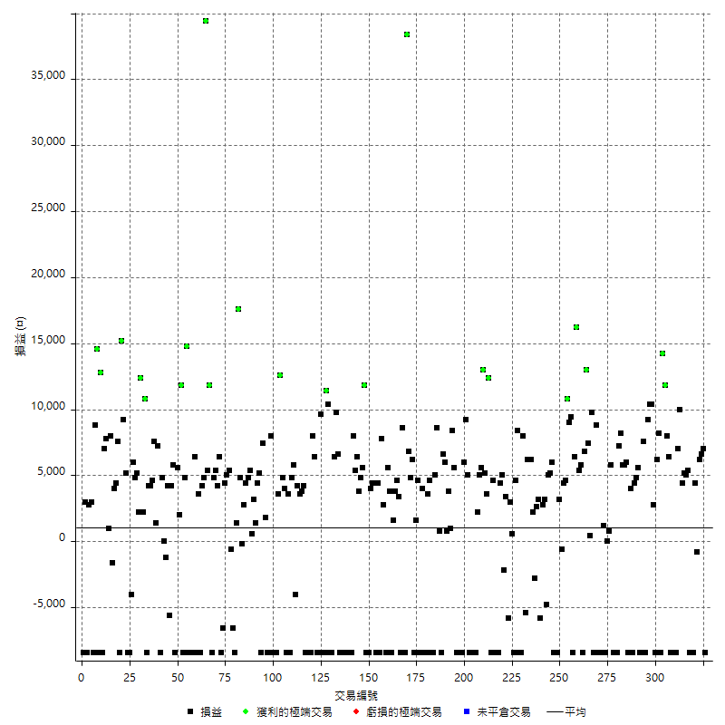

獲利交易

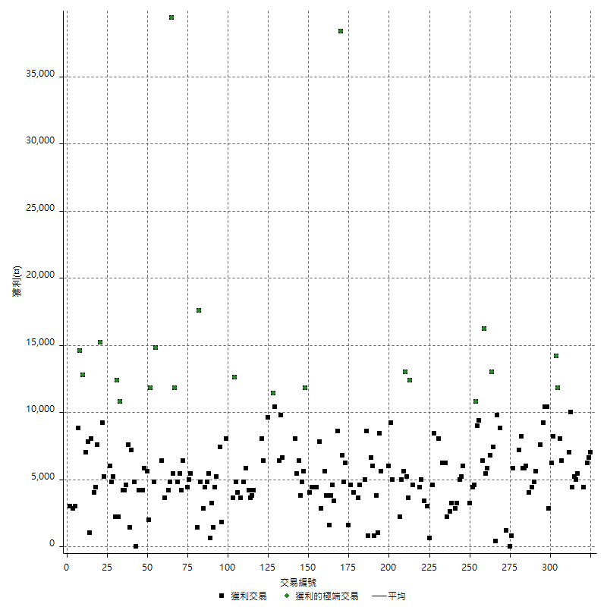

虧損交易

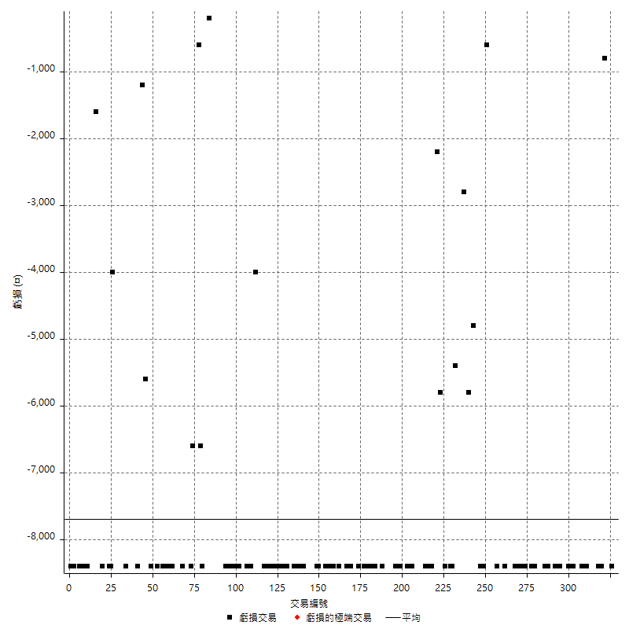

最大可能虧損

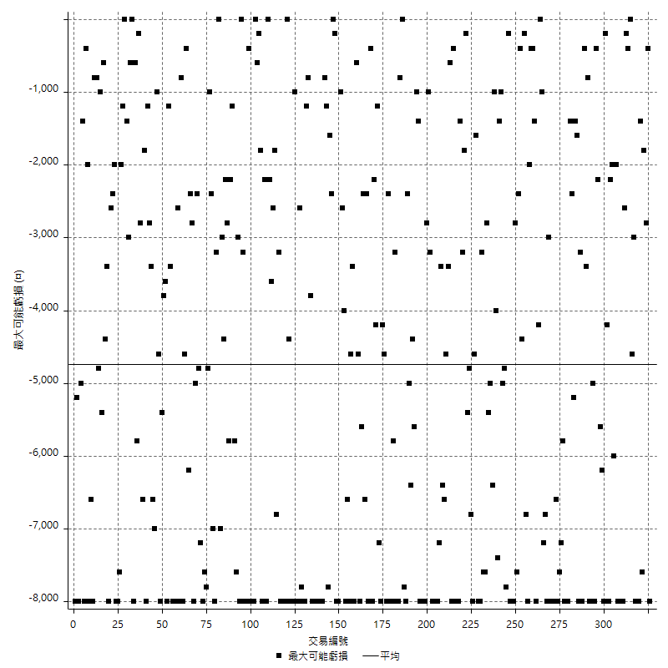

虧損的損益

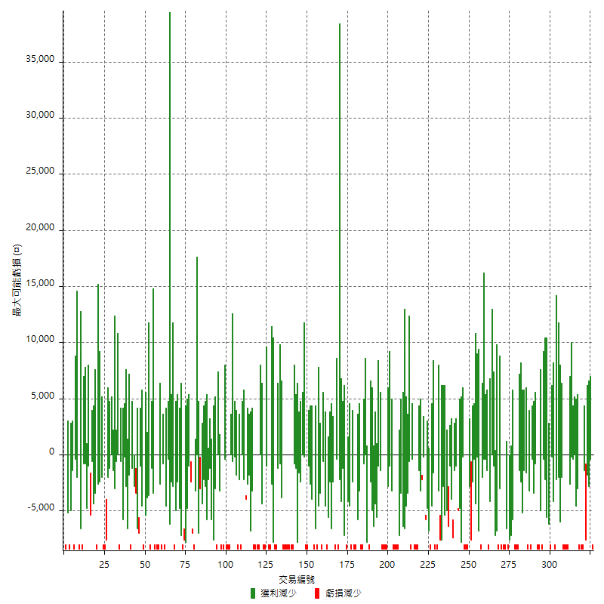

最大虧損幅度

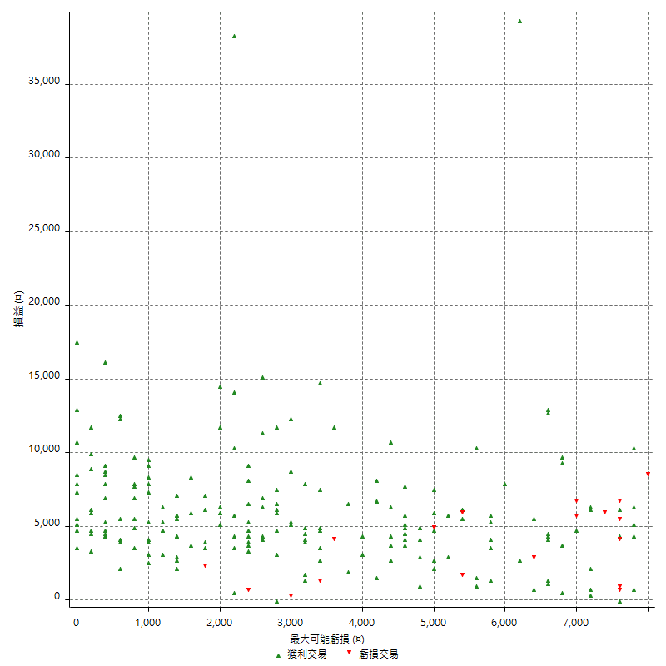

最大虧損幅度 (%)

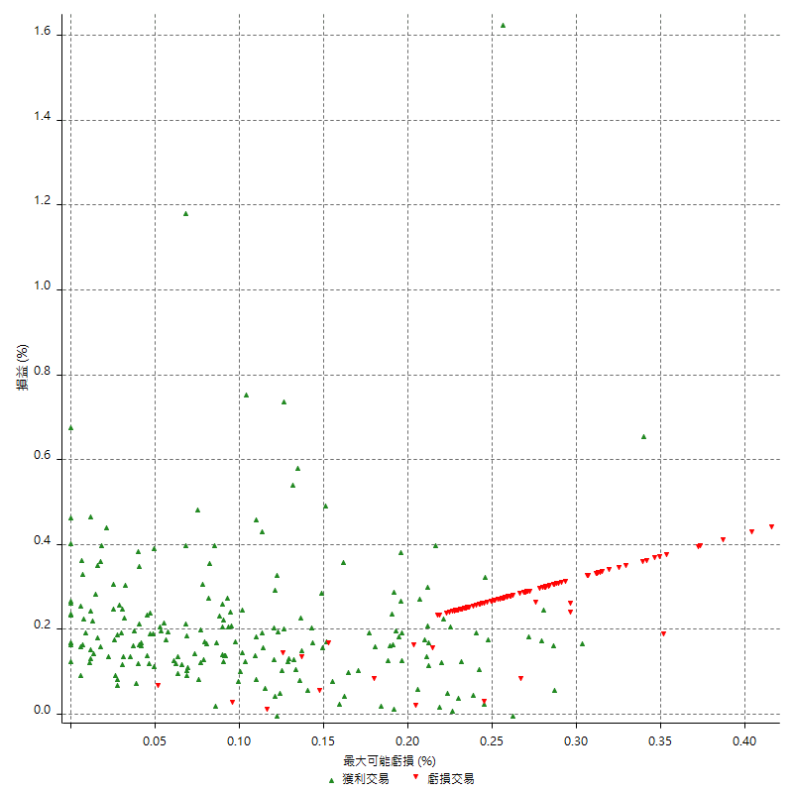

最大可能獲利

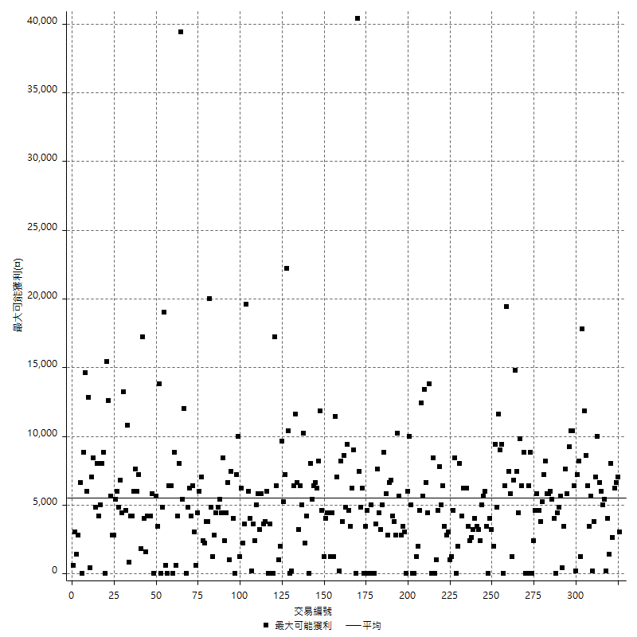

獲利的損益

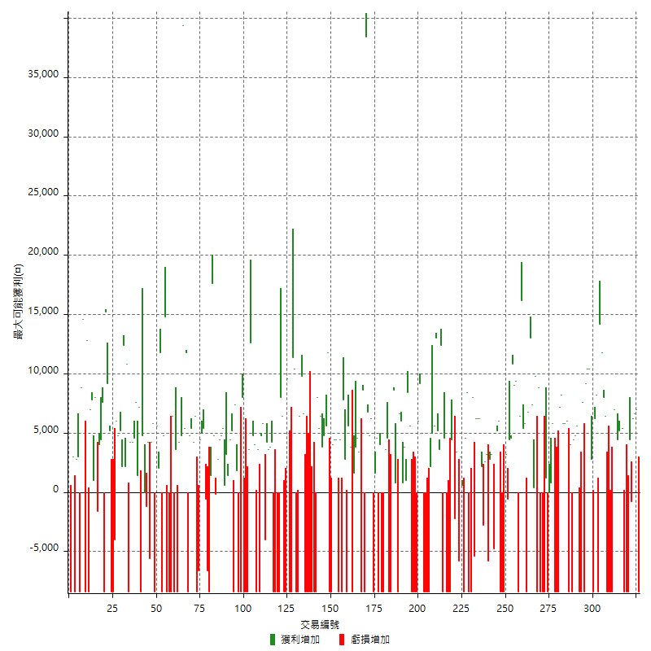

最大獲利幅度

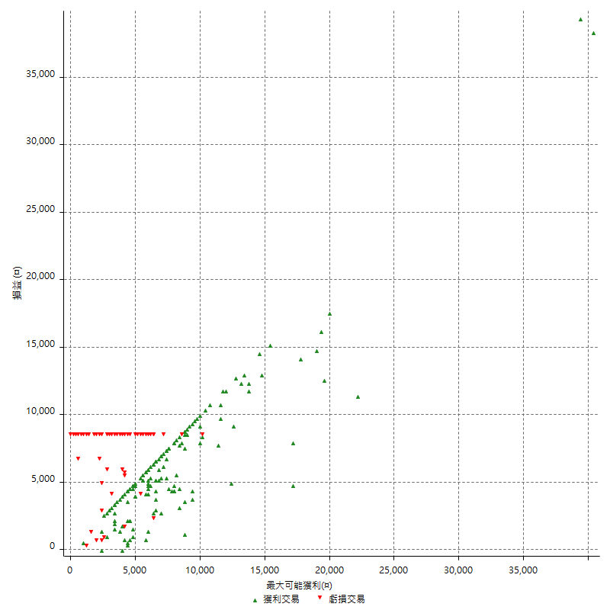

最大獲利幅度 (%)

週期性分析
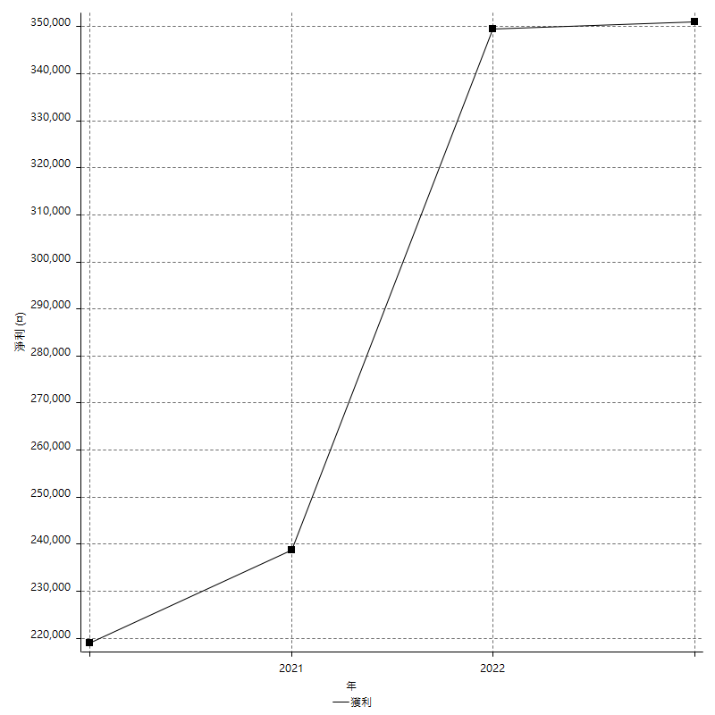
Daily Period Analysis

期間 | 獲利(¤) | 獲利(%) | 毛利 | 毛損 | 交易次數 | 勝率
2023-03-07 | -8400 | -1.5016088666 | 0 | -8400 | 1 | 0
2023-03-02 | 7000 | 1.2671976828 | 7000 | 0 | 1 | 100
2023-02-24 | 12800 | 2.3721275019 | 12800 | 0 | 2 | 100
2023-02-21 | 3600 | 0.67164179104 | 4400 | -800 | 2 | 50
2023-02-14 | -8400 | -1.5429831007 | 0 | -8400 | 1 | 0
2023-02-09 | -8400 | -1.519536903 | 0 | -8400 | 1 | 0
2023-02-03 | -8400 | -1.4967925873 | 0 | -8400 | 1 | 0
2023-01-31 | 10400 | 1.8881626725 | 10400 | 0 | 2 | 100
2023-01-17 | 9600 | 1.7738359202 | 9600 | 0 | 2 | 100
2023-01-13 | 10000 | 1.8825301205 | 10000 | 0 | 1 | 100
2023-01-10 | -1400 | -0.26286143447 | 7000 | -8400 | 2 | 50
2023-01-04 | -16800 | -3.0578813251 | 0 | -16800 | 2 | 0
2022-12-15 | -8400 | -1.505916099 | 0 | -8400 | 1 | 0
2022-12-09 | 6400 | 1.1606819006 | 6400 | 0 | 1 | 100
2022-11-18 | 8000 | 1.4722119985 | 8000 | 0 | 1 | 100
2022-11-16 | 26000 | 5.0251256281 | 26000 | 0 | 2 | 100
2022-11-14 | -200 | -0.038639876352 | 8200 | -8400 | 2 | 50
2022-11-10 | 6200 | 1.2123582323 | 6200 | 0 | 1 | 100
2022-11-02 | -8400 | -1.6160061562 | 0 | -8400 | 1 | 0
2022-10-26 | 2800 | 0.5415860735 | 2800 | 0 | 1 | 100
2022-10-24 | 10400 | 2.0529016976 | 10400 | 0 | 1 | 100
2022-10-21 | 19600 | 4.0246406571 | 19600 | 0 | 2 | 100
2022-10-18 | -800 | -0.16400164002 | 7600 | -8400 | 2 | 50
2022-10-05 | -16800 | -3.3293697979 | 0 | -16800 | 2 | 0
2022-09-21 | 5600 | 1.122244489 | 5600 | 0 | 1 | 100
2022-09-13 | 9200 | 1.8783176807 | 9200 | 0 | 2 | 100
2022-08-19 | -8400 | -1.6860698515 | 0 | -8400 | 1 | 0
2022-08-17 | 4000 | 0.80938891137 | 4000 | 0 | 1 | 100
2022-08-12 | -8400 | -1.6713091922 | 0 | -8400 | 1 | 0
2022-08-08 | 11800 | 2.4042379788 | 11800 | 0 | 2 | 100
2022-08-04 | 5800 | 1.1958762887 | 5800 | 0 | 1 | 100
2022-08-03 | 8200 | 1.7197986577 | 8200 | 0 | 1 | 100
2022-07-28 | -1200 | -0.2510460251 | 7200 | -8400 | 2 | 50
2022-07-22 | -16800 | -3.3953112369 | 0 | -16800 | 2 | 0
2022-07-20 | 5800 | 1.1860940695 | 5800 | 0 | 1 | 100
2022-07-19 | 800 | 0.16386726751 | 800 | 0 | 1 | 100
2022-07-15 | 0 | 0 | 0 | 0 | 1 | 0
2022-07-14 | -8400 | -1.6915022151 | 0 | -8400 | 1 | 0
2022-07-08 | 1200 | 0.24222850222 | 1200 | 0 | 1 | 100
2022-07-07 | -8400 | -1.6673283049 | 0 | -8400 | 1 | 0
2022-06-15 | -8400 | -1.6399843811 | 0 | -8400 | 1 | 0
2022-06-06 | -8400 | -1.6135228582 | 0 | -8400 | 1 | 0
2022-06-01 | 8800 | 1.7194216491 | 8800 | 0 | 1 | 100
2022-05-31 | -8400 | -1.6147635525 | 0 | -8400 | 1 | 0
2022-05-26 | 9800 | 1.9200626959 | 9800 | 0 | 1 | 100
2022-05-16 | 7800 | 1.5519299642 | 7800 | 0 | 2 | 100
2022-05-11 | 13000 | 2.6552287582 | 13000 | 0 | 1 | 100
2022-04-21 | 6800 | 1.4084507042 | 6800 | 0 | 1 | 100
2022-04-20 | -8400 | -1.7100977199 | 0 | -8400 | 1 | 0
2022-04-14 | 11200 | 2.3333333333 | 11200 | 0 | 2 | 100
2022-04-11 | 16200 | 3.4928848642 | 16200 | 0 | 1 | 100
2022-03-31 | 6400 | 1.3992129427 | 6400 | 0 | 1 | 100
2022-03-23 | -8400 | -1.8033490769 | 0 | -8400 | 1 | 0
2022-03-18 | 18400 | 4.1126508717 | 18400 | 0 | 2 | 100
2022-02-17 | 10800 | 2.4736601008 | 10800 | 0 | 1 | 100
2022-02-10 | 9000 | 2.1047708138 | 9000 | 0 | 2 | 100
2022-01-18 | 2600 | 0.61176470588 | 3200 | -600 | 2 | 50
2022-01-13 | -16800 | -3.8026256225 | 0 | -16800 | 2 | 0
2022-01-12 | -2400 | -0.54029716344 | 6000 | -8400 | 2 | 50
2022-01-05 | 10200 | 2.3502304147 | 10200 | 0 | 2 | 100
2022-01-03 | -4800 | -1.0938924339 | 0 | -4800 | 1 | 0
2021-12-30 | 6000 | 1.3863216266 | 6000 | 0 | 2 | 100
2021-12-29 | -2600 | -0.5971520441 | 3200 | -5800 | 2 | 50
2021-12-28 | 2600 | 0.60073937153 | 2600 | 0 | 1 | 100
2021-12-22 | -600 | -0.13844023996 | 2200 | -2800 | 2 | 50
2021-12-17 | 6200 | 1.4513108614 | 6200 | 0 | 1 | 100
2021-12-15 | 6200 | 1.4726840855 | 6200 | 0 | 1 | 100
2021-12-08 | 6200 | 1.4946962392 | 6200 | 0 | 1 | 100
2021-12-03 | 2600 | 0.63076176613 | 8000 | -5400 | 2 | 50
2021-12-02 | -16800 | -3.9160839161 | 0 | -16800 | 2 | 0
2021-11-25 | 8400 | 1.997146933 | 8400 | 0 | 1 | 100
2021-11-19 | 4600 | 1.1057692308 | 4600 | 0 | 1 | 100
2021-11-18 | -8400 | -1.9792648445 | 0 | -8400 | 1 | 0
2021-11-17 | 3600 | 0.85551330798 | 3600 | 0 | 2 | 100
2021-11-16 | -2400 | -0.56710775047 | 3400 | -5800 | 2 | 50
2021-11-12 | 2800 | 0.66603235014 | 5000 | -2200 | 2 | 50
2021-11-10 | 4400 | 1.0576923077 | 4400 | 0 | 1 | 100
2021-11-08 | -8400 | -1.9792648445 | 0 | -8400 | 1 | 0
2021-10-28 | -8400 | -1.9408502773 | 0 | -8400 | 1 | 0
2021-10-27 | -3800 | -0.87036188731 | 4600 | -8400 | 2 | 50
2021-10-21 | -8400 | -1.8876404494 | 0 | -8400 | 1 | 0
2021-10-20 | 16000 | 3.7296037296 | 16000 | 0 | 2 | 100
2021-10-18 | 18200 | 4.4303797468 | 18200 | 0 | 2 | 100
2021-10-08 | 10600 | 2.6486756622 | 10600 | 0 | 2 | 100
2021-09-14 | 2200 | 0.5527638191 | 2200 | 0 | 1 | 100
2021-09-13 | -8400 | -2.0669291339 | 0 | -8400 | 1 | 0
2021-09-06 | -16800 | -3.9697542533 | 0 | -16800 | 2 | 0
2021-09-03 | -8400 | -1.9462465246 | 0 | -8400 | 1 | 0
2021-09-02 | 14200 | 3.4020124581 | 14200 | 0 | 2 | 100
2021-09-01 | -2400 | -0.57170080991 | 6000 | -8400 | 2 | 50
2021-08-30 | -16800 | -3.8479157123 | 0 | -16800 | 2 | 0
2021-08-24 | -2800 | -0.6372325899 | 5600 | -8400 | 2 | 50
2021-08-19 | 8400 | 1.9489559165 | 8400 | 0 | 1 | 100
2021-08-05 | 4800 | 1.126231816 | 4800 | 0 | 2 | 100
2021-08-03 | 6800 | 1.6213638531 | 6800 | 0 | 2 | 100
2021-07-23 | 6600 | 1.5988372093 | 6600 | 0 | 1 | 100
2021-07-15 | -8400 | -1.9943019943 | 0 | -8400 | 1 | 0
2021-07-12 | 800 | 0.19029495718 | 800 | 0 | 1 | 100
2021-07-08 | 8600 | 2.0883924235 | 8600 | 0 | 1 | 100
2021-07-06 | -3400 | -0.81888246628 | 5000 | -8400 | 2 | 50
2021-07-01 | -3800 | -0.90692124105 | 4600 | -8400 | 2 | 50
2021-06-29 | 3600 | 0.86663456909 | 3600 | 0 | 1 | 100
2021-06-28 | -8400 | -1.9820670127 | 0 | -8400 | 1 | 0
2021-06-24 | -8400 | -1.9435446553 | 0 | -8400 | 1 | 0
2021-06-18 | -4400 | -1.0077874485 | 4000 | -8400 | 2 | 50
2021-06-16 | 6200 | 1.4405204461 | 6200 | 0 | 2 | 100
2021-06-10 | -8400 | -1.9143117593 | 0 | -8400 | 1 | 0
2021-06-02 | 11000 | 2.5712949977 | 11000 | 0 | 2 | 100
2021-05-26 | 6800 | 1.6152019002 | 6800 | 0 | 1 | 100
2021-05-19 | 30000 | 7.6726342711 | 38400 | -8400 | 2 | 50
2021-05-10 | 200 | 0.051177072671 | 8600 | -8400 | 2 | 50
2021-04-28 | 3400 | 0.87764584409 | 3400 | 0 | 1 | 100
2021-04-27 | 8400 | 2.2163588391 | 8400 | 0 | 2 | 100
2021-04-20 | -6800 | -1.7625712805 | 1600 | -8400 | 2 | 50
2021-04-19 | 9400 | 2.4973432519 | 9400 | 0 | 2 | 100
2021-04-16 | -5600 | -1.4659685864 | 2800 | -8400 | 2 | 50
2021-04-09 | -600 | -0.15682174595 | 7800 | -8400 | 2 | 50
2021-04-08 | 4400 | 1.1634056055 | 4400 | 0 | 1 | 100
2021-04-01 | -4000 | -1.0465724751 | 4400 | -8400 | 2 | 50
2021-03-31 | 8400 | 2.2471910112 | 8400 | 0 | 2 | 100
2021-03-30 | -16800 | -4.3010752688 | 0 | -16800 | 2 | 0
2021-03-25 | 11800 | 3.1151003168 | 11800 | 0 | 1 | 100
2021-03-23 | 5600 | 1.5005359057 | 5600 | 0 | 1 | 100
2021-03-17 | 8600 | 2.3587493143 | 8600 | 0 | 2 | 100
2021-03-12 | 11800 | 3.3446712018 | 11800 | 0 | 2 | 100
2021-03-10 | 8000 | 2.3201856148 | 8000 | 0 | 1 | 100
2021-03-03 | -8400 | -2.3782559456 | 0 | -8400 | 1 | 0
2021-02-24 | -8400 | -2.3230088496 | 0 | -8400 | 1 | 0
2021-02-23 | -8400 | -2.2702702703 | 0 | -8400 | 1 | 0
2021-02-22 | -8400 | -2.2198731501 | 0 | -8400 | 1 | 0
2021-02-18 | -16800 | -4.2510121457 | 0 | -16800 | 2 | 0
2021-02-05 | -8400 | -2.0812685828 | 0 | -8400 | 1 | 0
2021-02-03 | 16400 | 4.2355371901 | 16400 | 0 | 2 | 100
2021-01-20 | -2000 | -0.51387461459 | 6400 | -8400 | 2 | 50
2021-01-18 | -8400 | -2.1126760563 | 0 | -8400 | 1 | 0
2021-01-15 | 21800 | 5.8009579564 | 21800 | 0 | 2 | 100
2021-01-14 | -8400 | -2.1863612702 | 0 | -8400 | 1 | 0
2021-01-12 | 1200 | 0.31331592689 | 9600 | -8400 | 2 | 50
2021-01-11 | -8400 | -2.1461420542 | 0 | -8400 | 1 | 0
2021-01-08 | -2000 | -0.50838840874 | 6400 | -8400 | 2 | 50
2021-01-06 | -400 | -0.10157440325 | 8000 | -8400 | 2 | 50
2021-01-05 | -16800 | -4.0915733074 | 0 | -16800 | 2 | 0
2021-01-04 | -8400 | -2.0047732697 | 0 | -8400 | 1 | 0
2020-12-31 | 8000 | 1.9464720195 | 8000 | 0 | 2 | 100
2020-12-29 | 7800 | 1.9345238095 | 7800 | 0 | 2 | 100
2020-12-25 | -4000 | -0.98231827112 | 0 | -4000 | 1 | 0
2020-12-22 | 5800 | 1.4449427005 | 5800 | 0 | 1 | 100
2020-12-21 | 4800 | 1.2102874433 | 4800 | 0 | 1 | 100
2020-12-09 | -4800 | -1.1958146487 | 3600 | -8400 | 2 | 50
2020-12-08 | -4400 | -1.0842779694 | 4000 | -8400 | 2 | 50
2020-12-07 | 17400 | 4.4799176107 | 17400 | 0 | 2 | 100
2020-12-04 | 3600 | 0.93555093555 | 3600 | 0 | 1 | 100
2020-12-03 | -8400 | -2.1363173957 | 0 | -8400 | 1 | 0
2020-12-02 | -16800 | -4.0975609756 | 0 | -16800 | 2 | 0
2020-11-30 | -400 | -0.09746588694 | 8000 | -8400 | 2 | 50
2020-11-27 | -8400 | -2.005730659 | 0 | -8400 | 1 | 0
2020-11-24 | 1800 | 0.43165467626 | 1800 | 0 | 1 | 100
2020-11-17 | -1000 | -0.23923444976 | 7400 | -8400 | 2 | 50
2020-11-12 | 9600 | 2.3506366308 | 9600 | 0 | 2 | 100
2020-11-06 | 4600 | 1.1391778108 | 4600 | 0 | 2 | 100
2020-11-05 | 6000 | 1.5082956259 | 6000 | 0 | 2 | 100
2020-11-04 | 9200 | 2.3674729799 | 9200 | 0 | 2 | 100
2020-10-26 | 2800 | 0.72576464489 | 2800 | 0 | 1 | 100
2020-10-20 | 4600 | 1.2067156348 | 4800 | -200 | 2 | 50
2020-10-13 | 17600 | 4.8404840484 | 17600 | 0 | 1 | 100
2020-10-12 | 1400 | 0.38652678078 | 1400 | 0 | 1 | 100
2020-10-08 | -8400 | -2.2665947113 | 0 | -8400 | 1 | 0
2020-10-07 | -6600 | -1.7497348887 | 0 | -6600 | 1 | 0
2020-10-05 | -600 | -0.1588141874 | 0 | -600 | 1 | 0
2020-09-29 | 10400 | 2.8307022319 | 10400 | 0 | 2 | 100
2020-09-21 | 4400 | 1.2121212121 | 4400 | 0 | 1 | 100
2020-09-15 | -15000 | -3.9682539683 | 0 | -15000 | 2 | 0
2020-09-03 | 6400 | 1.7222820237 | 6400 | 0 | 1 | 100
2020-09-02 | 4200 | 1.143168209 | 4200 | 0 | 1 | 100
2020-08-27 | 10200 | 2.8555431131 | 10200 | 0 | 2 | 100
2020-08-26 | 3400 | 0.96099491238 | 11800 | -8400 | 2 | 50
2020-08-24 | 5400 | 1.5499425947 | 5400 | 0 | 1 | 100
2020-08-20 | 39400 | 12.750809061 | 39400 | 0 | 1 | 100
2020-08-18 | 4800 | 1.5779092702 | 4800 | 0 | 1 | 100
2020-08-13 | 4200 | 1.4 | 4200 | 0 | 1 | 100
2020-08-11 | -4800 | -1.5748031496 | 3600 | -8400 | 2 | 50
2020-08-10 | -8400 | -2.6819923372 | 0 | -8400 | 1 | 0
2020-08-06 | -2000 | -0.6345177665 | 6400 | -8400 | 2 | 50
2020-08-05 | -8400 | -2.5957972806 | 0 | -8400 | 1 | 0
2020-07-30 | -8400 | -2.5301204819 | 0 | -8400 | 1 | 0
2020-07-28 | 14800 | 4.6658259773 | 14800 | 0 | 1 | 100
2020-07-22 | -3600 | -1.1221945137 | 4800 | -8400 | 2 | 50
2020-07-20 | 11800 | 3.8187702265 | 11800 | 0 | 1 | 100
2020-07-15 | 2000 | 0.65146579805 | 2000 | 0 | 1 | 100
2020-07-14 | 5600 | 1.8579960186 | 5600 | 0 | 1 | 100
2020-07-09 | -8400 | -2.7114267269 | 0 | -8400 | 1 | 0
2020-07-07 | 10000 | 3.335557038 | 10000 | 0 | 2 | 100
2020-07-03 | -1400 | -0.46480743692 | 4200 | -5600 | 2 | 50
2020-06-24 | -1200 | -0.39682539683 | 0 | -1200 | 1 | 0
2020-06-23 | 4800 | 1.6129032258 | 4800 | 0 | 2 | 50
2020-06-22 | -8400 | -2.7450980392 | 0 | -8400 | 1 | 0
2020-06-17 | 8600 | 2.891728312 | 8600 | 0 | 2 | 100
2020-06-15 | 7600 | 2.6224982747 | 7600 | 0 | 1 | 100
2020-06-11 | 8800 | 3.1316725979 | 8800 | 0 | 2 | 100
2020-06-09 | 4200 | 1.5173410405 | 4200 | 0 | 1 | 100
2020-06-08 | 2400 | 0.87463556851 | 10800 | -8400 | 2 | 50
2020-06-04 | 14600 | 5.6197074673 | 14600 | 0 | 2 | 100
2020-05-27 | 2200 | 0.85403726708 | 2200 | 0 | 1 | 100
2020-05-19 | 10000 | 4.0387722132 | 10000 | 0 | 2 | 100
2020-05-18 | 6000 | 2.4834437086 | 6000 | 0 | 1 | 100
2020-05-15 | -4000 | -1.6286644951 | 0 | -4000 | 1 | 0
2020-05-06 | -8400 | -3.3070866142 | 0 | -8400 | 1 | 0
2020-04-29 | -8400 | -3.2012195122 | 0 | -8400 | 1 | 0
2020-04-28 | 14400 | 5.8064516129 | 14400 | 0 | 2 | 100
2020-04-23 | 6800 | 2.8192371476 | 15200 | -8400 | 2 | 50
2020-04-20 | 7600 | 3.2534246575 | 7600 | 0 | 1 | 100
2020-04-15 | 4400 | 1.9197207679 | 4400 | 0 | 1 | 100
2020-04-13 | 4000 | 1.7761989343 | 4000 | 0 | 1 | 100
2020-04-09 | 6400 | 2.9250457038 | 8000 | -1600 | 2 | 50
2020-04-08 | 8800 | 4.1904761905 | 8800 | 0 | 2 | 100
2020-04-07 | -1400 | -0.66225165563 | 7000 | -8400 | 2 | 50
2020-03-27 | 12800 | 6.4451158107 | 12800 | 0 | 1 | 100
2020-03-26 | 6200 | 3.2224532225 | 14600 | -8400 | 2 | 50
2020-03-11 | 8800 | 4.7930283224 | 8800 | 0 | 1 | 100
2020-03-04 | -8400 | -4.375 | 0 | -8400 | 1 | 0
2020-02-26 | 3000 | 1.5873015873 | 3000 | 0 | 1 | 100
2020-02-20 | 2800 | 1.5037593985 | 2800 | 0 | 1 | 100
2020-02-13 | -5400 | -2.8183716075 | 3000 | -8400 | 2 | 50
2020-02-12 | -8400 | -4.2 | 0 | -8400 | 1 | 0

Daily Rolling Period Analysis

期間 | 獲利(¤) | 獲利(%) | 毛利 | 毛損 | 交易次數 | 勝率
當日 - 2023/3/7 | -8400 | -0.30549898167 | 0 | -8400 | 1 | 0
2023/3/6 - 2023/3/7 | -8400 | -0.30549898167 | 0 | -8400 | 1 | 0
2023/3/5 - 2023/3/7 | -8400 | -0.30549898167 | 0 | -8400 | 1 | 0
2023/3/4 - 2023/3/7 | -8400 | -0.30549898167 | 0 | -8400 | 1 | 0
2023/3/3 - 2023/3/7 | -8400 | -0.30549898167 | 0 | -8400 | 1 | 0
2023/3/2 - 2023/3/7 | -1400 | -0.051177072671 | 7000 | -8400 | 2 | 50
2023/3/1 - 2023/3/7 | -1400 | -0.051177072671 | 7000 | -8400 | 2 | 50
2023/2/28 - 2023/3/7 | -1400 | -0.051177072671 | 7000 | -8400 | 2 | 50
2023/2/27 - 2023/3/7 | -1400 | -0.051177072671 | 7000 | -8400 | 2 | 50
2023/2/26 - 2023/3/7 | -1400 | -0.051177072671 | 7000 | -8400 | 2 | 50
2023/2/25 - 2023/3/7 | -1400 | -0.051177072671 | 7000 | -8400 | 2 | 50
2023/2/24 - 2023/3/7 | 11400 | 0.42066420664 | 19800 | -8400 | 4 | 75
2023/2/23 - 2023/3/7 | 11400 | 0.42066420664 | 19800 | -8400 | 4 | 75
2023/2/22 - 2023/3/7 | 11400 | 0.42066420664 | 19800 | -8400 | 4 | 75
2023/2/21 - 2023/3/7 | 15000 | 0.55530875167 | 24200 | -9200 | 6 | 66.666666667
2023/2/20 - 2023/3/7 | 15000 | 0.55530875167 | 24200 | -9200 | 6 | 66.666666667
2023/2/19 - 2023/3/7 | 15000 | 0.55530875167 | 24200 | -9200 | 6 | 66.666666667
2023/2/18 - 2023/3/7 | 15000 | 0.55530875167 | 24200 | -9200 | 6 | 66.666666667
2023/2/17 - 2023/3/7 | 15000 | 0.55530875167 | 24200 | -9200 | 6 | 66.666666667
2023/2/16 - 2023/3/7 | 15000 | 0.55530875167 | 24200 | -9200 | 6 | 66.666666667
2023/2/15 - 2023/3/7 | 15000 | 0.55530875167 | 24200 | -9200 | 6 | 66.666666667
2023/2/14 - 2023/3/7 | 6600 | 0.24433585073 | 24200 | -17600 | 7 | 57.142857143
2023/2/13 - 2023/3/7 | 6600 | 0.24433585073 | 24200 | -17600 | 7 | 57.142857143
2023/2/12 - 2023/3/7 | 6600 | 0.24433585073 | 24200 | -17600 | 7 | 57.142857143
2023/2/11 - 2023/3/7 | 6600 | 0.24433585073 | 24200 | -17600 | 7 | 57.142857143
2023/2/10 - 2023/3/7 | 6600 | 0.24433585073 | 24200 | -17600 | 7 | 57.142857143
2023/2/9 - 2023/3/7 | -1800 | -0.0666370502 | 24200 | -26000 | 8 | 50
2023/2/8 - 2023/3/7 | -1800 | -0.0666370502 | 24200 | -26000 | 8 | 50
2023/2/7 - 2023/3/7 | -1800 | -0.0666370502 | 24200 | -26000 | 8 | 50
2023/2/6 - 2023/3/7 | -1800 | -0.0666370502 | 24200 | -26000 | 8 | 50
2023/2/5 - 2023/3/7 | -1800 | -0.0666370502 | 24200 | -26000 | 8 | 50
2023/2/4 - 2023/3/7 | -1800 | -0.0666370502 | 24200 | -26000 | 8 | 50
2023/2/3 - 2023/3/7 | -10200 | -0.37760995113 | 24200 | -34400 | 9 | 44.444444444
2023/2/2 - 2023/3/7 | -10200 | -0.37760995113 | 24200 | -34400 | 9 | 44.444444444
2023/2/1 - 2023/3/7 | -10200 | -0.37760995113 | 24200 | -34400 | 9 | 44.444444444
2023/1/31 - 2023/3/7 | 200 | 0.0074615728996 | 34600 | -34400 | 11 | 54.545454546
2023/1/30 - 2023/3/7 | 200 | 0.0074615728996 | 34600 | -34400 | 11 | 54.545454546
2023/1/29 - 2023/3/7 | 200 | 0.0074615728996 | 34600 | -34400 | 11 | 54.545454546
2023/1/28 - 2023/3/7 | 200 | 0.0074615728996 | 34600 | -34400 | 11 | 54.545454546
2023/1/27 - 2023/3/7 | 200 | 0.0074615728996 | 34600 | -34400 | 11 | 54.545454546
2023/1/26 - 2023/3/7 | 200 | 0.0074615728996 | 34600 | -34400 | 11 | 54.545454546
2023/1/25 - 2023/3/7 | 200 | 0.0074615728996 | 34600 | -34400 | 11 | 54.545454546
2023/1/24 - 2023/3/7 | 200 | 0.0074615728996 | 34600 | -34400 | 11 | 54.545454546
2023/1/23 - 2023/3/7 | 200 | 0.0074615728996 | 34600 | -34400 | 11 | 54.545454546
2023/1/22 - 2023/3/7 | 200 | 0.0074615728996 | 34600 | -34400 | 11 | 54.545454546
2023/1/21 - 2023/3/7 | 200 | 0.0074615728996 | 34600 | -34400 | 11 | 54.545454546
2023/1/20 - 2023/3/7 | 200 | 0.0074615728996 | 34600 | -34400 | 11 | 54.545454546
2023/1/19 - 2023/3/7 | 200 | 0.0074615728996 | 34600 | -34400 | 11 | 54.545454546
2023/1/18 - 2023/3/7 | 200 | 0.0074615728996 | 34600 | -34400 | 11 | 54.545454546
2023/1/17 - 2023/3/7 | 9800 | 0.36825492259 | 44200 | -34400 | 13 | 61.538461539
2023/1/16 - 2023/3/7 | 9800 | 0.36825492259 | 44200 | -34400 | 13 | 61.538461539
2023/1/15 - 2023/3/7 | 9800 | 0.36825492259 | 44200 | -34400 | 13 | 61.538461539
2023/1/14 - 2023/3/7 | 9800 | 0.36825492259 | 44200 | -34400 | 13 | 61.538461539
2023/1/13 - 2023/3/7 | 19800 | 0.7496592458 | 54200 | -34400 | 14 | 64.285714286
2023/1/12 - 2023/3/7 | 19800 | 0.7496592458 | 54200 | -34400 | 14 | 64.285714286
2023/1/11 - 2023/3/7 | 19800 | 0.7496592458 | 54200 | -34400 | 14 | 64.285714286
2023/1/10 - 2023/3/7 | 18400 | 0.70036540804 | 61200 | -42800 | 16 | 62.5
2023/1/9 - 2023/3/7 | 18400 | 0.70036540804 | 61200 | -42800 | 16 | 62.5
2023/1/8 - 2023/3/7 | 18400 | 0.70036540804 | 61200 | -42800 | 16 | 62.5
2023/1/7 - 2023/3/7 | 18400 | 0.70036540804 | 61200 | -42800 | 16 | 62.5
2023/1/6 - 2023/3/7 | 18400 | 0.70036540804 | 61200 | -42800 | 16 | 62.5
2023/1/5 - 2023/3/7 | 18400 | 0.70036540804 | 61200 | -42800 | 16 | 62.5
2023/1/4 - 2023/3/7 | 1600 | 0.060901339829 | 61200 | -59600 | 18 | 55.555555556
2023/1/3 - 2023/3/7 | 1600 | 0.060901339829 | 61200 | -59600 | 18 | 55.555555556
2023/1/2 - 2023/3/7 | 1600 | 0.060901339829 | 61200 | -59600 | 18 | 55.555555556
2023/1/1 - 2023/3/7 | 1600 | 0.060901339829 | 61200 | -59600 | 18 | 55.555555556
2022/12/31 - 2023/3/7 | 1600 | 0.060901339829 | 61200 | -59600 | 18 | 55.555555556
2022/12/30 - 2023/3/7 | 1600 | 0.060901339829 | 61200 | -59600 | 18 | 55.555555556
2022/12/29 - 2023/3/7 | 1600 | 0.060901339829 | 61200 | -59600 | 18 | 55.555555556
2022/12/28 - 2023/3/7 | 1600 | 0.060901339829 | 61200 | -59600 | 18 | 55.555555556
2022/12/27 - 2023/3/7 | 1600 | 0.060901339829 | 61200 | -59600 | 18 | 55.555555556
2022/12/26 - 2023/3/7 | 1600 | 0.060901339829 | 61200 | -59600 | 18 | 55.555555556
2022/12/25 - 2023/3/7 | 1600 | 0.060901339829 | 61200 | -59600 | 18 | 55.555555556
2022/12/24 - 2023/3/7 | 1600 | 0.060901339829 | 61200 | -59600 | 18 | 55.555555556
2022/12/23 - 2023/3/7 | 1600 | 0.060901339829 | 61200 | -59600 | 18 | 55.555555556
2022/12/22 - 2023/3/7 | 1600 | 0.060901339829 | 61200 | -59600 | 18 | 55.555555556
2022/12/21 - 2023/3/7 | 1600 | 0.060901339829 | 61200 | -59600 | 18 | 55.555555556
2022/12/20 - 2023/3/7 | 1600 | 0.060901339829 | 61200 | -59600 | 18 | 55.555555556
2022/12/19 - 2023/3/7 | 1600 | 0.060901339829 | 61200 | -59600 | 18 | 55.555555556
2022/12/18 - 2023/3/7 | 1600 | 0.060901339829 | 61200 | -59600 | 18 | 55.555555556
2022/12/17 - 2023/3/7 | 1600 | 0.060901339829 | 61200 | -59600 | 18 | 55.555555556
2022/12/16 - 2023/3/7 | 1600 | 0.060901339829 | 61200 | -59600 | 18 | 55.555555556
2022/12/15 - 2023/3/7 | -6800 | -0.25883069428 | 61200 | -68000 | 19 | 52.631578947
2022/12/14 - 2023/3/7 | -6800 | -0.25883069428 | 61200 | -68000 | 19 | 52.631578947
2022/12/13 - 2023/3/7 | -6800 | -0.25883069428 | 61200 | -68000 | 19 | 52.631578947
2022/12/12 - 2023/3/7 | -6800 | -0.25883069428 | 61200 | -68000 | 19 | 52.631578947
2022/12/11 - 2023/3/7 | -6800 | -0.25883069428 | 61200 | -68000 | 19 | 52.631578947
2022/12/10 - 2023/3/7 | -6800 | -0.25883069428 | 61200 | -68000 | 19 | 52.631578947
2022/12/9 - 2023/3/7 | -400 | -0.015299877601 | 67600 | -68000 | 20 | 55
2022/12/8 - 2023/3/7 | -400 | -0.015299877601 | 67600 | -68000 | 20 | 55
2022/12/7 - 2023/3/7 | -400 | -0.015299877601 | 67600 | -68000 | 20 | 55
2022/12/6 - 2023/3/7 | -400 | -0.015299877601 | 67600 | -68000 | 20 | 55
2022/12/5 - 2023/3/7 | -400 | -0.015299877601 | 67600 | -68000 | 20 | 55
2022/12/4 - 2023/3/7 | -400 | -0.015299877601 | 67600 | -68000 | 20 | 55
2022/12/3 - 2023/3/7 | -400 | -0.015299877601 | 67600 | -68000 | 20 | 55
2022/12/2 - 2023/3/7 | -400 | -0.015299877601 | 67600 | -68000 | 20 | 55
2022/12/1 - 2023/3/7 | -400 | -0.015299877601 | 67600 | -68000 | 20 | 55
2022/11/30 - 2023/3/7 | -400 | -0.015299877601 | 67600 | -68000 | 20 | 55
2022/11/29 - 2023/3/7 | -400 | -0.015299877601 | 67600 | -68000 | 20 | 55
2022/11/28 - 2023/3/7 | -400 | -0.015299877601 | 67600 | -68000 | 20 | 55
2022/11/27 - 2023/3/7 | -400 | -0.015299877601 | 67600 | -68000 | 20 | 55
2022/11/26 - 2023/3/7 | -400 | -0.015299877601 | 67600 | -68000 | 20 | 55
2022/11/25 - 2023/3/7 | -400 | -0.015299877601 | 67600 | -68000 | 20 | 55
2022/11/24 - 2023/3/7 | -400 | -0.015299877601 | 67600 | -68000 | 20 | 55
2022/11/23 - 2023/3/7 | -400 | -0.015299877601 | 67600 | -68000 | 20 | 55
2022/11/22 - 2023/3/7 | -400 | -0.015299877601 | 67600 | -68000 | 20 | 55
2022/11/21 - 2023/3/7 | -400 | -0.015299877601 | 67600 | -68000 | 20 | 55
2022/11/20 - 2023/3/7 | -400 | -0.015299877601 | 67600 | -68000 | 20 | 55
2022/11/19 - 2023/3/7 | -400 | -0.015299877601 | 67600 | -68000 | 20 | 55
2022/11/18 - 2023/3/7 | 7600 | 0.29248768473 | 75600 | -68000 | 21 | 57.142857143
2022/11/17 - 2023/3/7 | 7600 | 0.29248768473 | 75600 | -68000 | 21 | 57.142857143
2022/11/16 - 2023/3/7 | 33600 | 1.3195098963 | 101600 | -68000 | 23 | 60.869565217
2022/11/15 - 2023/3/7 | 33600 | 1.3195098963 | 101600 | -68000 | 23 | 60.869565217
2022/11/14 - 2023/3/7 | 33400 | 1.3201581028 | 109800 | -76400 | 25 | 60
2022/11/13 - 2023/3/7 | 33400 | 1.3201581028 | 109800 | -76400 | 25 | 60
2022/11/12 - 2023/3/7 | 33400 | 1.3201581028 | 109800 | -76400 | 25 | 60
2022/11/11 - 2023/3/7 | 33400 | 1.3201581028 | 109800 | -76400 | 25 | 60
2022/11/10 - 2023/3/7 | 39600 | 1.5729265968 | 116000 | -76400 | 26 | 61.538461539
2022/11/9 - 2023/3/7 | 39600 | 1.5729265968 | 116000 | -76400 | 26 | 61.538461539
2022/11/8 - 2023/3/7 | 39600 | 1.5729265968 | 116000 | -76400 | 26 | 61.538461539
2022/11/7 - 2023/3/7 | 39600 | 1.5729265968 | 116000 | -76400 | 26 | 61.538461539
2022/11/6 - 2023/3/7 | 39600 | 1.5729265968 | 116000 | -76400 | 26 | 61.538461539
2022/11/5 - 2023/3/7 | 39600 | 1.5729265968 | 116000 | -76400 | 26 | 61.538461539
2022/11/4 - 2023/3/7 | 39600 | 1.5729265968 | 116000 | -76400 | 26 | 61.538461539
2022/11/3 - 2023/3/7 | 39600 | 1.5729265968 | 116000 | -76400 | 26 | 61.538461539
2022/11/2 - 2023/3/7 | 31200 | 1.2392755005 | 116000 | -84800 | 27 | 59.259259259
2022/11/1 - 2023/3/7 | 31200 | 1.2392755005 | 116000 | -84800 | 27 | 59.259259259
2022/10/31 - 2023/3/7 | 31200 | 1.2392755005 | 116000 | -84800 | 27 | 59.259259259
2022/10/30 - 2023/3/7 | 31200 | 1.2392755005 | 116000 | -84800 | 27 | 59.259259259
2022/10/29 - 2023/3/7 | 31200 | 1.2392755005 | 116000 | -84800 | 27 | 59.259259259
2022/10/28 - 2023/3/7 | 31200 | 1.2392755005 | 116000 | -84800 | 27 | 59.259259259
2022/10/27 - 2023/3/7 | 31200 | 1.2392755005 | 116000 | -84800 | 27 | 59.259259259
2022/10/26 - 2023/3/7 | 34000 | 1.3535031847 | 118800 | -84800 | 28 | 60.714285714
2022/10/25 - 2023/3/7 | 34000 | 1.3535031847 | 118800 | -84800 | 28 | 60.714285714
2022/10/24 - 2023/3/7 | 44400 | 1.7822736031 | 129200 | -84800 | 29 | 62.068965517
2022/10/23 - 2023/3/7 | 44400 | 1.7822736031 | 129200 | -84800 | 29 | 62.068965517
2022/10/22 - 2023/3/7 | 44400 | 1.7822736031 | 129200 | -84800 | 29 | 62.068965517
2022/10/21 - 2023/3/7 | 64000 | 2.6101141925 | 148800 | -84800 | 31 | 64.516129032
2022/10/20 - 2023/3/7 | 64000 | 2.6101141925 | 148800 | -84800 | 31 | 64.516129032
2022/10/19 - 2023/3/7 | 64000 | 2.6101141925 | 148800 | -84800 | 31 | 64.516129032
2022/10/18 - 2023/3/7 | 63200 | 2.5935653316 | 156400 | -93200 | 33 | 63.636363636
2022/10/17 - 2023/3/7 | 63200 | 2.5935653316 | 156400 | -93200 | 33 | 63.636363636
2022/10/16 - 2023/3/7 | 63200 | 2.5935653316 | 156400 | -93200 | 33 | 63.636363636
2022/10/15 - 2023/3/7 | 63200 | 2.5935653316 | 156400 | -93200 | 33 | 63.636363636
2022/10/14 - 2023/3/7 | 63200 | 2.5935653316 | 156400 | -93200 | 33 | 63.636363636
2022/10/13 - 2023/3/7 | 63200 | 2.5935653316 | 156400 | -93200 | 33 | 63.636363636
2022/10/12 - 2023/3/7 | 63200 | 2.5935653316 | 156400 | -93200 | 33 | 63.636363636
2022/10/11 - 2023/3/7 | 63200 | 2.5935653316 | 156400 | -93200 | 33 | 63.636363636
2022/10/10 - 2023/3/7 | 63200 | 2.5935653316 | 156400 | -93200 | 33 | 63.636363636
2022/10/9 - 2023/3/7 | 63200 | 2.5935653316 | 156400 | -93200 | 33 | 63.636363636
2022/10/8 - 2023/3/7 | 63200 | 2.5935653316 | 156400 | -93200 | 33 | 63.636363636
2022/10/7 - 2023/3/7 | 63200 | 2.5935653316 | 156400 | -93200 | 33 | 63.636363636
2022/10/6 - 2023/3/7 | 63200 | 2.5935653316 | 156400 | -93200 | 33 | 63.636363636
2022/10/5 - 2023/3/7 | 46400 | 1.9041365726 | 156400 | -110000 | 35 | 60
2022/10/4 - 2023/3/7 | 46400 | 1.9041365726 | 156400 | -110000 | 35 | 60
2022/10/3 - 2023/3/7 | 46400 | 1.9041365726 | 156400 | -110000 | 35 | 60
2022/10/2 - 2023/3/7 | 46400 | 1.9041365726 | 156400 | -110000 | 35 | 60
2022/10/1 - 2023/3/7 | 46400 | 1.9041365726 | 156400 | -110000 | 35 | 60
2022/9/30 - 2023/3/7 | 46400 | 1.9041365726 | 156400 | -110000 | 35 | 60
2022/9/29 - 2023/3/7 | 46400 | 1.9041365726 | 156400 | -110000 | 35 | 60
2022/9/28 - 2023/3/7 | 46400 | 1.9041365726 | 156400 | -110000 | 35 | 60
2022/9/27 - 2023/3/7 | 46400 | 1.9041365726 | 156400 | -110000 | 35 | 60
2022/9/26 - 2023/3/7 | 46400 | 1.9041365726 | 156400 | -110000 | 35 | 60
2022/9/25 - 2023/3/7 | 46400 | 1.9041365726 | 156400 | -110000 | 35 | 60
2022/9/24 - 2023/3/7 | 46400 | 1.9041365726 | 156400 | -110000 | 35 | 60
2022/9/23 - 2023/3/7 | 46400 | 1.9041365726 | 156400 | -110000 | 35 | 60
2022/9/22 - 2023/3/7 | 46400 | 1.9041365726 | 156400 | -110000 | 35 | 60
2022/9/21 - 2023/3/7 | 52000 | 2.1437994723 | 162000 | -110000 | 36 | 61.111111111
2022/9/20 - 2023/3/7 | 52000 | 2.1437994723 | 162000 | -110000 | 36 | 61.111111111
2022/9/19 - 2023/3/7 | 52000 | 2.1437994723 | 162000 | -110000 | 36 | 61.111111111
2022/9/18 - 2023/3/7 | 52000 | 2.1437994723 | 162000 | -110000 | 36 | 61.111111111
2022/9/17 - 2023/3/7 | 52000 | 2.1437994723 | 162000 | -110000 | 36 | 61.111111111
2022/9/16 - 2023/3/7 | 52000 | 2.1437994723 | 162000 | -110000 | 36 | 61.111111111
2022/9/15 - 2023/3/7 | 52000 | 2.1437994723 | 162000 | -110000 | 36 | 61.111111111
2022/9/14 - 2023/3/7 | 52000 | 2.1437994723 | 162000 | -110000 | 36 | 61.111111111
2022/9/13 - 2023/3/7 | 61200 | 2.5423728814 | 171200 | -110000 | 38 | 63.157894737
2022/9/12 - 2023/3/7 | 61200 | 2.5423728814 | 171200 | -110000 | 38 | 63.157894737
2022/9/11 - 2023/3/7 | 61200 | 2.5423728814 | 171200 | -110000 | 38 | 63.157894737
2022/9/10 - 2023/3/7 | 61200 | 2.5423728814 | 171200 | -110000 | 38 | 63.157894737
2022/9/9 - 2023/3/7 | 61200 | 2.5423728814 | 171200 | -110000 | 38 | 63.157894737
2022/9/8 - 2023/3/7 | 61200 | 2.5423728814 | 171200 | -110000 | 38 | 63.157894737
2022/9/7 - 2023/3/7 | 61200 | 2.5423728814 | 171200 | -110000 | 38 | 63.157894737
2022/9/6 - 2023/3/7 | 61200 | 2.5423728814 | 171200 | -110000 | 38 | 63.157894737
2022/9/5 - 2023/3/7 | 61200 | 2.5423728814 | 171200 | -110000 | 38 | 63.157894737
2022/9/4 - 2023/3/7 | 61200 | 2.5423728814 | 171200 | -110000 | 38 | 63.157894737
2022/9/3 - 2023/3/7 | 61200 | 2.5423728814 | 171200 | -110000 | 38 | 63.157894737
2022/9/2 - 2023/3/7 | 61200 | 2.5423728814 | 171200 | -110000 | 38 | 63.157894737
2022/9/1 - 2023/3/7 | 61200 | 2.5423728814 | 171200 | -110000 | 38 | 63.157894737
2022/8/31 - 2023/3/7 | 61200 | 2.5423728814 | 171200 | -110000 | 38 | 63.157894737
2022/8/30 - 2023/3/7 | 61200 | 2.5423728814 | 171200 | -110000 | 38 | 63.157894737
2022/8/29 - 2023/3/7 | 61200 | 2.5423728814 | 171200 | -110000 | 38 | 63.157894737
2022/8/28 - 2023/3/7 | 61200 | 2.5423728814 | 171200 | -110000 | 38 | 63.157894737
2022/8/27 - 2023/3/7 | 61200 | 2.5423728814 | 171200 | -110000 | 38 | 63.157894737
2022/8/26 - 2023/3/7 | 61200 | 2.5423728814 | 171200 | -110000 | 38 | 63.157894737
2022/8/25 - 2023/3/7 | 61200 | 2.5423728814 | 171200 | -110000 | 38 | 63.157894737
2022/8/24 - 2023/3/7 | 61200 | 2.5423728814 | 171200 | -110000 | 38 | 63.157894737
2022/8/23 - 2023/3/7 | 61200 | 2.5423728814 | 171200 | -110000 | 38 | 63.157894737
2022/8/22 - 2023/3/7 | 61200 | 2.5423728814 | 171200 | -110000 | 38 | 63.157894737
2022/8/21 - 2023/3/7 | 61200 | 2.5423728814 | 171200 | -110000 | 38 | 63.157894737
2022/8/20 - 2023/3/7 | 61200 | 2.5423728814 | 171200 | -110000 | 38 | 63.157894737
2022/8/19 - 2023/3/7 | 52800 | 2.1934197408 | 171200 | -118400 | 39 | 61.538461539
2022/8/18 - 2023/3/7 | 52800 | 2.1934197408 | 171200 | -118400 | 39 | 61.538461539
2022/8/17 - 2023/3/7 | 56800 | 2.3674558186 | 175200 | -118400 | 40 | 62.5
2022/8/16 - 2023/3/7 | 56800 | 2.3674558186 | 175200 | -118400 | 40 | 62.5
2022/8/15 - 2023/3/7 | 56800 | 2.3674558186 | 175200 | -118400 | 40 | 62.5
2022/8/14 - 2023/3/7 | 56800 | 2.3674558186 | 175200 | -118400 | 40 | 62.5
2022/8/13 - 2023/3/7 | 56800 | 2.3674558186 | 175200 | -118400 | 40 | 62.5
2022/8/12 - 2023/3/7 | 48400 | 2.017339113 | 175200 | -126800 | 41 | 60.975609756
2022/8/11 - 2023/3/7 | 48400 | 2.017339113 | 175200 | -126800 | 41 | 60.975609756
2022/8/10 - 2023/3/7 | 48400 | 2.017339113 | 175200 | -126800 | 41 | 60.975609756
2022/8/9 - 2023/3/7 | 48400 | 2.017339113 | 175200 | -126800 | 41 | 60.975609756
2022/8/8 - 2023/3/7 | 60200 | 2.5340966493 | 187000 | -126800 | 43 | 62.790697674
2022/8/7 - 2023/3/7 | 60200 | 2.5340966493 | 187000 | -126800 | 43 | 62.790697674
2022/8/6 - 2023/3/7 | 60200 | 2.5340966493 | 187000 | -126800 | 43 | 62.790697674
2022/8/5 - 2023/3/7 | 60200 | 2.5340966493 | 187000 | -126800 | 43 | 62.790697674
2022/8/4 - 2023/3/7 | 66000 | 2.7918781726 | 192800 | -126800 | 44 | 63.636363636
2022/8/3 - 2023/3/7 | 74200 | 3.1606747316 | 201000 | -126800 | 45 | 64.444444444
2022/8/2 - 2023/3/7 | 74200 | 3.1606747316 | 201000 | -126800 | 45 | 64.444444444
2022/8/1 - 2023/3/7 | 74200 | 3.1606747316 | 201000 | -126800 | 45 | 64.444444444
2022/7/31 - 2023/3/7 | 74200 | 3.1606747316 | 201000 | -126800 | 45 | 64.444444444
2022/7/30 - 2023/3/7 | 74200 | 3.1606747316 | 201000 | -126800 | 45 | 64.444444444
2022/7/29 - 2023/3/7 | 74200 | 3.1606747316 | 201000 | -126800 | 45 | 64.444444444
2022/7/28 - 2023/3/7 | 73000 | 3.1287502143 | 208200 | -135200 | 47 | 63.829787234
2022/7/27 - 2023/3/7 | 73000 | 3.1287502143 | 208200 | -135200 | 47 | 63.829787234
2022/7/26 - 2023/3/7 | 73000 | 3.1287502143 | 208200 | -135200 | 47 | 63.829787234
2022/7/25 - 2023/3/7 | 73000 | 3.1287502143 | 208200 | -135200 | 47 | 63.829787234
2022/7/24 - 2023/3/7 | 73000 | 3.1287502143 | 208200 | -135200 | 47 | 63.829787234
2022/7/23 - 2023/3/7 | 73000 | 3.1287502143 | 208200 | -135200 | 47 | 63.829787234
2022/7/22 - 2023/3/7 | 56200 | 2.4087090691 | 208200 | -152000 | 49 | 61.224489796
2022/7/21 - 2023/3/7 | 56200 | 2.4087090691 | 208200 | -152000 | 49 | 61.224489796
2022/7/20 - 2023/3/7 | 62000 | 2.6705720193 | 214000 | -152000 | 50 | 62
2022/7/19 - 2023/3/7 | 62800 | 2.7068965517 | 214800 | -152000 | 51 | 62.745098039
2022/7/18 - 2023/3/7 | 62800 | 2.7068965517 | 214800 | -152000 | 51 | 62.745098039
2022/7/17 - 2023/3/7 | 62800 | 2.7068965517 | 214800 | -152000 | 51 | 62.745098039
2022/7/16 - 2023/3/7 | 62800 | 2.7068965517 | 214800 | -152000 | 51 | 62.745098039
2022/7/15 - 2023/3/7 | 62800 | 2.7068965517 | 214800 | -152000 | 52 | 61.538461539
2022/7/14 - 2023/3/7 | 54400 | 2.3448275862 | 214800 | -160400 | 53 | 60.377358491
2022/7/13 - 2023/3/7 | 54400 | 2.3448275862 | 214800 | -160400 | 53 | 60.377358491
2022/7/12 - 2023/3/7 | 54400 | 2.3448275862 | 214800 | -160400 | 53 | 60.377358491
2022/7/11 - 2023/3/7 | 54400 | 2.3448275862 | 214800 | -160400 | 53 | 60.377358491
2022/7/10 - 2023/3/7 | 54400 | 2.3448275862 | 214800 | -160400 | 53 | 60.377358491
2022/7/9 - 2023/3/7 | 54400 | 2.3448275862 | 214800 | -160400 | 53 | 60.377358491
2022/7/8 - 2023/3/7 | 55600 | 2.3990334829 | 216000 | -160400 | 54 | 61.111111111
2022/7/7 - 2023/3/7 | 47200 | 2.0365895754 | 216000 | -168800 | 55 | 60
2022/7/6 - 2023/3/7 | 47200 | 2.0365895754 | 216000 | -168800 | 55 | 60
2022/7/5 - 2023/3/7 | 47200 | 2.0365895754 | 216000 | -168800 | 55 | 60
2022/7/4 - 2023/3/7 | 47200 | 2.0365895754 | 216000 | -168800 | 55 | 60
2022/7/3 - 2023/3/7 | 47200 | 2.0365895754 | 216000 | -168800 | 55 | 60
2022/7/2 - 2023/3/7 | 47200 | 2.0365895754 | 216000 | -168800 | 55 | 60
2022/7/1 - 2023/3/7 | 47200 | 2.0365895754 | 216000 | -168800 | 55 | 60
2022/6/30 - 2023/3/7 | 47200 | 2.0365895754 | 216000 | -168800 | 55 | 60
2022/6/29 - 2023/3/7 | 47200 | 2.0365895754 | 216000 | -168800 | 55 | 60
2022/6/28 - 2023/3/7 | 47200 | 2.0365895754 | 216000 | -168800 | 55 | 60
2022/6/27 - 2023/3/7 | 47200 | 2.0365895754 | 216000 | -168800 | 55 | 60
2022/6/26 - 2023/3/7 | 47200 | 2.0365895754 | 216000 | -168800 | 55 | 60
2022/6/25 - 2023/3/7 | 47200 | 2.0365895754 | 216000 | -168800 | 55 | 60
2022/6/24 - 2023/3/7 | 47200 | 2.0365895754 | 216000 | -168800 | 55 | 60
2022/6/23 - 2023/3/7 | 47200 | 2.0365895754 | 216000 | -168800 | 55 | 60
2022/6/22 - 2023/3/7 | 47200 | 2.0365895754 | 216000 | -168800 | 55 | 60
2022/6/21 - 2023/3/7 | 47200 | 2.0365895754 | 216000 | -168800 | 55 | 60
2022/6/20 - 2023/3/7 | 47200 | 2.0365895754 | 216000 | -168800 | 55 | 60
2022/6/19 - 2023/3/7 | 47200 | 2.0365895754 | 216000 | -168800 | 55 | 60
2022/6/18 - 2023/3/7 | 47200 | 2.0365895754 | 216000 | -168800 | 55 | 60
2022/6/17 - 2023/3/7 | 47200 | 2.0365895754 | 216000 | -168800 | 55 | 60
2022/6/16 - 2023/3/7 | 47200 | 2.0365895754 | 216000 | -168800 | 55 | 60
2022/6/15 - 2023/3/7 | 38800 | 1.6741456679 | 216000 | -177200 | 56 | 58.928571429
2022/6/14 - 2023/3/7 | 38800 | 1.6741456679 | 216000 | -177200 | 56 | 58.928571429
2022/6/13 - 2023/3/7 | 38800 | 1.6741456679 | 216000 | -177200 | 56 | 58.928571429
2022/6/12 - 2023/3/7 | 38800 | 1.6741456679 | 216000 | -177200 | 56 | 58.928571429
2022/6/11 - 2023/3/7 | 38800 | 1.6741456679 | 216000 | -177200 | 56 | 58.928571429
2022/6/10 - 2023/3/7 | 38800 | 1.6741456679 | 216000 | -177200 | 56 | 58.928571429
2022/6/9 - 2023/3/7 | 38800 | 1.6741456679 | 216000 | -177200 | 56 | 58.928571429
2022/6/8 - 2023/3/7 | 38800 | 1.6741456679 | 216000 | -177200 | 56 | 58.928571429
2022/6/7 - 2023/3/7 | 38800 | 1.6741456679 | 216000 | -177200 | 56 | 58.928571429
2022/6/6 - 2023/3/7 | 30400 | 1.3117017604 | 216000 | -185600 | 57 | 57.894736842
2022/6/5 - 2023/3/7 | 30400 | 1.3117017604 | 216000 | -185600 | 57 | 57.894736842
2022/6/4 - 2023/3/7 | 30400 | 1.3117017604 | 216000 | -185600 | 57 | 57.894736842
2022/6/3 - 2023/3/7 | 30400 | 1.3117017604 | 216000 | -185600 | 57 | 57.894736842
2022/6/2 - 2023/3/7 | 30400 | 1.3117017604 | 216000 | -185600 | 57 | 57.894736842
2022/6/1 - 2023/3/7 | 39200 | 1.7043478261 | 224800 | -185600 | 58 | 58.620689655
2022/5/31 - 2023/3/7 | 30800 | 1.3391304348 | 224800 | -194000 | 59 | 57.627118644
2022/5/30 - 2023/3/7 | 30800 | 1.3391304348 | 224800 | -194000 | 59 | 57.627118644
2022/5/29 - 2023/3/7 | 30800 | 1.3391304348 | 224800 | -194000 | 59 | 57.627118644
2022/5/28 - 2023/3/7 | 30800 | 1.3391304348 | 224800 | -194000 | 59 | 57.627118644
2022/5/27 - 2023/3/7 | 30800 | 1.3391304348 | 224800 | -194000 | 59 | 57.627118644
2022/5/26 - 2023/3/7 | 40600 | 1.7803894054 | 234600 | -194000 | 60 | 58.333333333
2022/5/25 - 2023/3/7 | 40600 | 1.7803894054 | 234600 | -194000 | 60 | 58.333333333
2022/5/24 - 2023/3/7 | 40600 | 1.7803894054 | 234600 | -194000 | 60 | 58.333333333
2022/5/23 - 2023/3/7 | 40600 | 1.7803894054 | 234600 | -194000 | 60 | 58.333333333
2022/5/22 - 2023/3/7 | 40600 | 1.7803894054 | 234600 | -194000 | 60 | 58.333333333
2022/5/21 - 2023/3/7 | 40600 | 1.7803894054 | 234600 | -194000 | 60 | 58.333333333
2022/5/20 - 2023/3/7 | 40600 | 1.7803894054 | 234600 | -194000 | 60 | 58.333333333
2022/5/19 - 2023/3/7 | 40600 | 1.7803894054 | 234600 | -194000 | 60 | 58.333333333
2022/5/18 - 2023/3/7 | 40600 | 1.7803894054 | 234600 | -194000 | 60 | 58.333333333
2022/5/17 - 2023/3/7 | 40600 | 1.7803894054 | 234600 | -194000 | 60 | 58.333333333
2022/5/16 - 2023/3/7 | 48400 | 2.1370540445 | 242400 | -194000 | 62 | 59.677419355
2022/5/15 - 2023/3/7 | 48400 | 2.1370540445 | 242400 | -194000 | 62 | 59.677419355
2022/5/14 - 2023/3/7 | 48400 | 2.1370540445 | 242400 | -194000 | 62 | 59.677419355
2022/5/13 - 2023/3/7 | 48400 | 2.1370540445 | 242400 | -194000 | 62 | 59.677419355
2022/5/12 - 2023/3/7 | 48400 | 2.1370540445 | 242400 | -194000 | 62 | 59.677419355
2022/5/11 - 2023/3/7 | 61400 | 2.7425406468 | 255400 | -194000 | 63 | 60.317460318
2022/5/10 - 2023/3/7 | 61400 | 2.7425406468 | 255400 | -194000 | 63 | 60.317460318
2022/5/9 - 2023/3/7 | 61400 | 2.7425406468 | 255400 | -194000 | 63 | 60.317460318
2022/5/8 - 2023/3/7 | 61400 | 2.7425406468 | 255400 | -194000 | 63 | 60.317460318
2022/5/7 - 2023/3/7 | 61400 | 2.7425406468 | 255400 | -194000 | 63 | 60.317460318
2022/5/6 - 2023/3/7 | 61400 | 2.7425406468 | 255400 | -194000 | 63 | 60.317460318
2022/5/5 - 2023/3/7 | 61400 | 2.7425406468 | 255400 | -194000 | 63 | 60.317460318
2022/5/4 - 2023/3/7 | 61400 | 2.7425406468 | 255400 | -194000 | 63 | 60.317460318
2022/5/3 - 2023/3/7 | 61400 | 2.7425406468 | 255400 | -194000 | 63 | 60.317460318
2022/5/2 - 2023/3/7 | 61400 | 2.7425406468 | 255400 | -194000 | 63 | 60.317460318
2022/5/1 - 2023/3/7 | 61400 | 2.7425406468 | 255400 | -194000 | 63 | 60.317460318
2022/4/30 - 2023/3/7 | 61400 | 2.7425406468 | 255400 | -194000 | 63 | 60.317460318
2022/4/29 - 2023/3/7 | 61400 | 2.7425406468 | 255400 | -194000 | 63 | 60.317460318
2022/4/28 - 2023/3/7 | 61400 | 2.7425406468 | 255400 | -194000 | 63 | 60.317460318
2022/4/27 - 2023/3/7 | 61400 | 2.7425406468 | 255400 | -194000 | 63 | 60.317460318
2022/4/26 - 2023/3/7 | 61400 | 2.7425406468 | 255400 | -194000 | 63 | 60.317460318
2022/4/25 - 2023/3/7 | 61400 | 2.7425406468 | 255400 | -194000 | 63 | 60.317460318
2022/4/24 - 2023/3/7 | 61400 | 2.7425406468 | 255400 | -194000 | 63 | 60.317460318
2022/4/23 - 2023/3/7 | 61400 | 2.7425406468 | 255400 | -194000 | 63 | 60.317460318
2022/4/22 - 2023/3/7 | 61400 | 2.7425406468 | 255400 | -194000 | 63 | 60.317460318
2022/4/21 - 2023/3/7 | 68200 | 3.0648930433 | 262200 | -194000 | 64 | 60.9375
2022/4/20 - 2023/3/7 | 59800 | 2.6873988855 | 262200 | -202400 | 65 | 60
2022/4/19 - 2023/3/7 | 59800 | 2.6873988855 | 262200 | -202400 | 65 | 60
2022/4/18 - 2023/3/7 | 59800 | 2.6873988855 | 262200 | -202400 | 65 | 60
2022/4/17 - 2023/3/7 | 59800 | 2.6873988855 | 262200 | -202400 | 65 | 60
2022/4/16 - 2023/3/7 | 59800 | 2.6873988855 | 262200 | -202400 | 65 | 60
2022/4/15 - 2023/3/7 | 59800 | 2.6873988855 | 262200 | -202400 | 65 | 60
2022/4/14 - 2023/3/7 | 71000 | 3.2231705103 | 273400 | -202400 | 67 | 61.194029851
2022/4/13 - 2023/3/7 | 71000 | 3.2231705103 | 273400 | -202400 | 67 | 61.194029851
2022/4/12 - 2023/3/7 | 71000 | 3.2231705103 | 273400 | -202400 | 67 | 61.194029851
2022/4/11 - 2023/3/7 | 87200 | 4.0176925912 | 289600 | -202400 | 68 | 61.764705882
2022/4/10 - 2023/3/7 | 87200 | 4.0176925912 | 289600 | -202400 | 68 | 61.764705882
2022/4/9 - 2023/3/7 | 87200 | 4.0176925912 | 289600 | -202400 | 68 | 61.764705882
2022/4/8 - 2023/3/7 | 87200 | 4.0176925912 | 289600 | -202400 | 68 | 61.764705882
2022/4/7 - 2023/3/7 | 87200 | 4.0176925912 | 289600 | -202400 | 68 | 61.764705882
2022/4/6 - 2023/3/7 | 87200 | 4.0176925912 | 289600 | -202400 | 68 | 61.764705882
2022/4/5 - 2023/3/7 | 87200 | 4.0176925912 | 289600 | -202400 | 68 | 61.764705882
2022/4/4 - 2023/3/7 | 87200 | 4.0176925912 | 289600 | -202400 | 68 | 61.764705882
2022/4/3 - 2023/3/7 | 87200 | 4.0176925912 | 289600 | -202400 | 68 | 61.764705882
2022/4/2 - 2023/3/7 | 87200 | 4.0176925912 | 289600 | -202400 | 68 | 61.764705882
2022/4/1 - 2023/3/7 | 87200 | 4.0176925912 | 289600 | -202400 | 68 | 61.764705882
2022/3/31 - 2023/3/7 | 93600 | 4.3381535039 | 296000 | -202400 | 69 | 62.31884058
2022/3/30 - 2023/3/7 | 93600 | 4.3381535039 | 296000 | -202400 | 69 | 62.31884058
2022/3/29 - 2023/3/7 | 93600 | 4.3381535039 | 296000 | -202400 | 69 | 62.31884058
2022/3/28 - 2023/3/7 | 93600 | 4.3381535039 | 296000 | -202400 | 69 | 62.31884058
2022/3/27 - 2023/3/7 | 93600 | 4.3381535039 | 296000 | -202400 | 69 | 62.31884058
2022/3/26 - 2023/3/7 | 93600 | 4.3381535039 | 296000 | -202400 | 69 | 62.31884058
2022/3/25 - 2023/3/7 | 93600 | 4.3381535039 | 296000 | -202400 | 69 | 62.31884058
2022/3/24 - 2023/3/7 | 93600 | 4.3381535039 | 296000 | -202400 | 69 | 62.31884058
2022/3/23 - 2023/3/7 | 85200 | 3.9488320356 | 296000 | -210800 | 70 | 61.428571429
2022/3/22 - 2023/3/7 | 85200 | 3.9488320356 | 296000 | -210800 | 70 | 61.428571429
2022/3/21 - 2023/3/7 | 85200 | 3.9488320356 | 296000 | -210800 | 70 | 61.428571429
2022/3/20 - 2023/3/7 | 85200 | 3.9488320356 | 296000 | -210800 | 70 | 61.428571429
2022/3/19 - 2023/3/7 | 85200 | 3.9488320356 | 296000 | -210800 | 70 | 61.428571429
2022/3/18 - 2023/3/7 | 103600 | 4.8849490758 | 314400 | -210800 | 72 | 62.5
2022/3/17 - 2023/3/7 | 103600 | 4.8849490758 | 314400 | -210800 | 72 | 62.5
2022/3/16 - 2023/3/7 | 103600 | 4.8849490758 | 314400 | -210800 | 72 | 62.5
2022/3/15 - 2023/3/7 | 103600 | 4.8849490758 | 314400 | -210800 | 72 | 62.5
2022/3/14 - 2023/3/7 | 103600 | 4.8849490758 | 314400 | -210800 | 72 | 62.5
2022/3/13 - 2023/3/7 | 103600 | 4.8849490758 | 314400 | -210800 | 72 | 62.5
2022/3/12 - 2023/3/7 | 103600 | 4.8849490758 | 314400 | -210800 | 72 | 62.5
2022/3/11 - 2023/3/7 | 103600 | 4.8849490758 | 314400 | -210800 | 72 | 62.5
2022/3/10 - 2023/3/7 | 103600 | 4.8849490758 | 314400 | -210800 | 72 | 62.5
2022/3/9 - 2023/3/7 | 103600 | 4.8849490758 | 314400 | -210800 | 72 | 62.5
2022/3/8 - 2023/3/7 | 103600 | 4.8849490758 | 314400 | -210800 | 72 | 62.5
2022/3/7 - 2023/3/7 | 103600 | 4.8849490758 | 314400 | -210800 | 72 | 62.5
2022/3/6 - 2023/3/7 | 103600 | 4.8849490758 | 314400 | -210800 | 72 | 62.5
2022/3/5 - 2023/3/7 | 103600 | 4.8849490758 | 314400 | -210800 | 72 | 62.5
2022/3/4 - 2023/3/7 | 103600 | 4.8849490758 | 314400 | -210800 | 72 | 62.5
2022/3/3 - 2023/3/7 | 103600 | 4.8849490758 | 314400 | -210800 | 72 | 62.5
2022/3/2 - 2023/3/7 | 103600 | 4.8849490758 | 314400 | -210800 | 72 | 62.5
2022/3/1 - 2023/3/7 | 103600 | 4.8849490758 | 314400 | -210800 | 72 | 62.5
2022/2/28 - 2023/3/7 | 103600 | 4.8849490758 | 314400 | -210800 | 72 | 62.5
2022/2/27 - 2023/3/7 | 103600 | 4.8849490758 | 314400 | -210800 | 72 | 62.5
2022/2/26 - 2023/3/7 | 103600 | 4.8849490758 | 314400 | -210800 | 72 | 62.5
2022/2/25 - 2023/3/7 | 103600 | 4.8849490758 | 314400 | -210800 | 72 | 62.5
2022/2/24 - 2023/3/7 | 103600 | 4.8849490758 | 314400 | -210800 | 72 | 62.5
2022/2/23 - 2023/3/7 | 103600 | 4.8849490758 | 314400 | -210800 | 72 | 62.5
2022/2/22 - 2023/3/7 | 103600 | 4.8849490758 | 314400 | -210800 | 72 | 62.5
2022/2/21 - 2023/3/7 | 103600 | 4.8849490758 | 314400 | -210800 | 72 | 62.5
2022/2/20 - 2023/3/7 | 103600 | 4.8849490758 | 314400 | -210800 | 72 | 62.5
2022/2/19 - 2023/3/7 | 103600 | 4.8849490758 | 314400 | -210800 | 72 | 62.5
2022/2/18 - 2023/3/7 | 103600 | 4.8849490758 | 314400 | -210800 | 72 | 62.5
2022/2/17 - 2023/3/7 | 114400 | 5.449695122 | 325200 | -210800 | 73 | 63.01369863
2022/2/16 - 2023/3/7 | 114400 | 5.449695122 | 325200 | -210800 | 73 | 63.01369863
2022/2/15 - 2023/3/7 | 114400 | 5.449695122 | 325200 | -210800 | 73 | 63.01369863
2022/2/14 - 2023/3/7 | 114400 | 5.449695122 | 325200 | -210800 | 73 | 63.01369863
2022/2/13 - 2023/3/7 | 114400 | 5.449695122 | 325200 | -210800 | 73 | 63.01369863
2022/2/12 - 2023/3/7 | 114400 | 5.449695122 | 325200 | -210800 | 73 | 63.01369863
2022/2/11 - 2023/3/7 | 114400 | 5.449695122 | 325200 | -210800 | 73 | 63.01369863
2022/2/10 - 2023/3/7 | 123400 | 5.9292715741 | 334200 | -210800 | 75 | 64
2022/2/9 - 2023/3/7 | 123400 | 5.9292715741 | 334200 | -210800 | 75 | 64
2022/2/8 - 2023/3/7 | 123400 | 5.9292715741 | 334200 | -210800 | 75 | 64
2022/2/7 - 2023/3/7 | 123400 | 5.9292715741 | 334200 | -210800 | 75 | 64
2022/2/6 - 2023/3/7 | 123400 | 5.9292715741 | 334200 | -210800 | 75 | 64
2022/2/5 - 2023/3/7 | 123400 | 5.9292715741 | 334200 | -210800 | 75 | 64
2022/2/4 - 2023/3/7 | 123400 | 5.9292715741 | 334200 | -210800 | 75 | 64
2022/2/3 - 2023/3/7 | 123400 | 5.9292715741 | 334200 | -210800 | 75 | 64
2022/2/2 - 2023/3/7 | 123400 | 5.9292715741 | 334200 | -210800 | 75 | 64
2022/2/1 - 2023/3/7 | 123400 | 5.9292715741 | 334200 | -210800 | 75 | 64
2022/1/31 - 2023/3/7 | 123400 | 5.9292715741 | 334200 | -210800 | 75 | 64
2022/1/30 - 2023/3/7 | 123400 | 5.9292715741 | 334200 | -210800 | 75 | 64
2022/1/29 - 2023/3/7 | 123400 | 5.9292715741 | 334200 | -210800 | 75 | 64
2022/1/28 - 2023/3/7 | 123400 | 5.9292715741 | 334200 | -210800 | 75 | 64
2022/1/27 - 2023/3/7 | 123400 | 5.9292715741 | 334200 | -210800 | 75 | 64
2022/1/26 - 2023/3/7 | 123400 | 5.9292715741 | 334200 | -210800 | 75 | 64
2022/1/25 - 2023/3/7 | 123400 | 5.9292715741 | 334200 | -210800 | 75 | 64
2022/1/24 - 2023/3/7 | 123400 | 5.9292715741 | 334200 | -210800 | 75 | 64
2022/1/23 - 2023/3/7 | 123400 | 5.9292715741 | 334200 | -210800 | 75 | 64
2022/1/22 - 2023/3/7 | 123400 | 5.9292715741 | 334200 | -210800 | 75 | 64
2022/1/21 - 2023/3/7 | 123400 | 5.9292715741 | 334200 | -210800 | 75 | 64
2022/1/20 - 2023/3/7 | 123400 | 5.9292715741 | 334200 | -210800 | 75 | 64
2022/1/19 - 2023/3/7 | 123400 | 5.9292715741 | 334200 | -210800 | 75 | 64
2022/1/18 - 2023/3/7 | 126000 | 6.0728744939 | 337400 | -211400 | 77 | 63.636363636
2022/1/17 - 2023/3/7 | 126000 | 6.0728744939 | 337400 | -211400 | 77 | 63.636363636
2022/1/16 - 2023/3/7 | 126000 | 6.0728744939 | 337400 | -211400 | 77 | 63.636363636
2022/1/15 - 2023/3/7 | 126000 | 6.0728744939 | 337400 | -211400 | 77 | 63.636363636
2022/1/14 - 2023/3/7 | 126000 | 6.0728744939 | 337400 | -211400 | 77 | 63.636363636
2022/1/13 - 2023/3/7 | 109200 | 5.2631578947 | 337400 | -228200 | 79 | 62.025316456
2022/1/12 - 2023/3/7 | 106800 | 5.1774287376 | 343400 | -236600 | 81 | 61.728395062
2022/1/11 - 2023/3/7 | 106800 | 5.1774287376 | 343400 | -236600 | 81 | 61.728395062
2022/1/10 - 2023/3/7 | 106800 | 5.1774287376 | 343400 | -236600 | 81 | 61.728395062
2022/1/9 - 2023/3/7 | 106800 | 5.1774287376 | 343400 | -236600 | 81 | 61.728395062
2022/1/8 - 2023/3/7 | 106800 | 5.1774287376 | 343400 | -236600 | 81 | 61.728395062
2022/1/7 - 2023/3/7 | 106800 | 5.1774287376 | 343400 | -236600 | 81 | 61.728395062
2022/1/6 - 2023/3/7 | 106800 | 5.1774287376 | 343400 | -236600 | 81 | 61.728395062
2022/1/5 - 2023/3/7 | 117000 | 5.7285546416 | 353600 | -236600 | 83 | 62.65060241
2022/1/4 - 2023/3/7 | 117000 | 5.7285546416 | 353600 | -236600 | 83 | 62.65060241
2022/1/3 - 2023/3/7 | 112200 | 5.4935370153 | 353600 | -241400 | 84 | 61.904761905
2022/1/2 - 2023/3/7 | 112200 | 5.4935370153 | 353600 | -241400 | 84 | 61.904761905
2022/1/1 - 2023/3/7 | 112200 | 5.4935370153 | 353600 | -241400 | 84 | 61.904761905
2021/12/31 - 2023/3/7 | 112200 | 5.4935370153 | 353600 | -241400 | 84 | 61.904761905
2021/12/30 - 2023/3/7 | 118200 | 5.8215130024 | 359600 | -241400 | 86 | 62.790697674
2021/12/29 - 2023/3/7 | 115600 | 5.7114624506 | 362800 | -247200 | 88 | 62.5
2021/12/28 - 2023/3/7 | 118200 | 5.8549633446 | 365400 | -247200 | 89 | 62.921348315
2021/12/27 - 2023/3/7 | 118200 | 5.8549633446 | 365400 | -247200 | 89 | 62.921348315
2021/12/26 - 2023/3/7 | 118200 | 5.8549633446 | 365400 | -247200 | 89 | 62.921348315
2021/12/25 - 2023/3/7 | 118200 | 5.8549633446 | 365400 | -247200 | 89 | 62.921348315
2021/12/24 - 2023/3/7 | 118200 | 5.8549633446 | 365400 | -247200 | 89 | 62.921348315
2021/12/23 - 2023/3/7 | 118200 | 5.8549633446 | 365400 | -247200 | 89 | 62.921348315
2021/12/22 - 2023/3/7 | 117600 | 5.8379666402 | 367600 | -250000 | 91 | 62.637362637
2021/12/21 - 2023/3/7 | 117600 | 5.8379666402 | 367600 | -250000 | 91 | 62.637362637
2021/12/20 - 2023/3/7 | 117600 | 5.8379666402 | 367600 | -250000 | 91 | 62.637362637
2021/12/19 - 2023/3/7 | 117600 | 5.8379666402 | 367600 | -250000 | 91 | 62.637362637
2021/12/18 - 2023/3/7 | 117600 | 5.8379666402 | 367600 | -250000 | 91 | 62.637362637
2021/12/17 - 2023/3/7 | 123800 | 6.1838161838 | 373800 | -250000 | 92 | 63.043478261
2021/12/16 - 2023/3/7 | 123800 | 6.1838161838 | 373800 | -250000 | 92 | 63.043478261
2021/12/15 - 2023/3/7 | 130000 | 6.5339766787 | 380000 | -250000 | 93 | 63.440860215
2021/12/14 - 2023/3/7 | 130000 | 6.5339766787 | 380000 | -250000 | 93 | 63.440860215
2021/12/13 - 2023/3/7 | 130000 | 6.5339766787 | 380000 | -250000 | 93 | 63.440860215
2021/12/12 - 2023/3/7 | 130000 | 6.5339766787 | 380000 | -250000 | 93 | 63.440860215
2021/12/11 - 2023/3/7 | 130000 | 6.5339766787 | 380000 | -250000 | 93 | 63.440860215
2021/12/10 - 2023/3/7 | 130000 | 6.5339766787 | 380000 | -250000 | 93 | 63.440860215
2021/12/9 - 2023/3/7 | 130000 | 6.5339766787 | 380000 | -250000 | 93 | 63.440860215
2021/12/8 - 2023/3/7 | 136200 | 6.8885292333 | 386200 | -250000 | 94 | 63.829787234
2021/12/7 - 2023/3/7 | 136200 | 6.8885292333 | 386200 | -250000 | 94 | 63.829787234
2021/12/6 - 2023/3/7 | 136200 | 6.8885292333 | 386200 | -250000 | 94 | 63.829787234
2021/12/5 - 2023/3/7 | 136200 | 6.8885292333 | 386200 | -250000 | 94 | 63.829787234
2021/12/4 - 2023/3/7 | 136200 | 6.8885292333 | 386200 | -250000 | 94 | 63.829787234
2021/12/3 - 2023/3/7 | 138800 | 7.0772996125 | 394200 | -255400 | 96 | 63.541666667
2021/12/2 - 2023/3/7 | 122000 | 6.2206812156 | 394200 | -272200 | 98 | 62.244897959
2021/12/1 - 2023/3/7 | 122000 | 6.2206812156 | 394200 | -272200 | 98 | 62.244897959
2021/11/30 - 2023/3/7 | 122000 | 6.2206812156 | 394200 | -272200 | 98 | 62.244897959
2021/11/29 - 2023/3/7 | 122000 | 6.2206812156 | 394200 | -272200 | 98 | 62.244897959
2021/11/28 - 2023/3/7 | 122000 | 6.2206812156 | 394200 | -272200 | 98 | 62.244897959
2021/11/27 - 2023/3/7 | 122000 | 6.2206812156 | 394200 | -272200 | 98 | 62.244897959
2021/11/26 - 2023/3/7 | 122000 | 6.2206812156 | 394200 | -272200 | 98 | 62.244897959
2021/11/25 - 2023/3/7 | 130400 | 6.7064390043 | 402600 | -272200 | 99 | 62.626262626
2021/11/24 - 2023/3/7 | 130400 | 6.7064390043 | 402600 | -272200 | 99 | 62.626262626
2021/11/23 - 2023/3/7 | 130400 | 6.7064390043 | 402600 | -272200 | 99 | 62.626262626
2021/11/22 - 2023/3/7 | 130400 | 6.7064390043 | 402600 | -272200 | 99 | 62.626262626
2021/11/21 - 2023/3/7 | 130400 | 6.7064390043 | 402600 | -272200 | 99 | 62.626262626
2021/11/20 - 2023/3/7 | 130400 | 6.7064390043 | 402600 | -272200 | 99 | 62.626262626
2021/11/19 - 2023/3/7 | 135000 | 6.9760231501 | 407200 | -272200 | 100 | 63
2021/11/18 - 2023/3/7 | 126600 | 6.5419594874 | 407200 | -280600 | 101 | 62.376237624
2021/11/17 - 2023/3/7 | 130200 | 6.7531120332 | 410800 | -280600 | 103 | 63.106796116
2021/11/16 - 2023/3/7 | 127800 | 6.6520924422 | 414200 | -286400 | 105 | 62.857142857
2021/11/15 - 2023/3/7 | 127800 | 6.6520924422 | 414200 | -286400 | 105 | 62.857142857
2021/11/14 - 2023/3/7 | 127800 | 6.6520924422 | 414200 | -286400 | 105 | 62.857142857
2021/11/13 - 2023/3/7 | 127800 | 6.6520924422 | 414200 | -286400 | 105 | 62.857142857
2021/11/12 - 2023/3/7 | 130600 | 6.8334030975 | 419200 | -288600 | 107 | 62.61682243
2021/11/11 - 2023/3/7 | 130600 | 6.8334030975 | 419200 | -288600 | 107 | 62.61682243
2021/11/10 - 2023/3/7 | 135000 | 7.0962994113 | 423600 | -288600 | 108 | 62.962962963
2021/11/9 - 2023/3/7 | 135000 | 7.0962994113 | 423600 | -288600 | 108 | 62.962962963
2021/11/8 - 2023/3/7 | 126600 | 6.6547518923 | 423600 | -297000 | 109 | 62.385321101
2021/11/7 - 2023/3/7 | 126600 | 6.6547518923 | 423600 | -297000 | 109 | 62.385321101
2021/11/6 - 2023/3/7 | 126600 | 6.6547518923 | 423600 | -297000 | 109 | 62.385321101
2021/11/5 - 2023/3/7 | 126600 | 6.6547518923 | 423600 | -297000 | 109 | 62.385321101
...
05/2022 - 03/2023 | 61400 | 12.540849673 | 255400 | -194000 | 63 | 60.317460318
04/2022 - 03/2023 | 87200 | 18.801207417 | 289600 | -202400 | 68 | 61.764705882
03/2022 - 03/2023 | 103600 | 23.156012517 | 314400 | -210800 | 72 | 62.5
02/2022 - 03/2023 | 123400 | 28.858746492 | 334200 | -210800 | 75 | 64
01/2022 - 03/2023 | 112200 | 25.569735643 | 353600 | -241400 | 84 | 61.904761905
12/2021 - 03/2023 | 122000 | 28.438228438 | 394200 | -272200 | 98 | 62.244897959
11/2021 - 03/2023 | 126600 | 29.830348728 | 423600 | -297000 | 109 | 62.385321101
10/2021 - 03/2023 | 150800 | 37.68115942 | 473000 | -322200 | 119 | 63.025210084
09/2021 - 03/2023 | 131200 | 31.252977608 | 495400 | -364200 | 128 | 61.71875
08/2021 - 03/2023 | 131600 | 31.378159275 | 521000 | -389400 | 137 | 62.04379562
07/2021 - 03/2023 | 132000 | 31.503579952 | 546600 | -414600 | 145 | 62.068965517
06/2021 - 03/2023 | 123200 | 28.798503974 | 571400 | -448200 | 155 | 61.935483871
05/2021 - 03/2023 | 160200 | 40.99283521 | 625200 | -465000 | 160 | 61.875
04/2021 - 03/2023 | 168800 | 44.165358451 | 667400 | -498600 | 174 | 62.643678161
03/2021 - 03/2023 | 197800 | 56.002265006 | 721600 | -523800 | 186 | 63.440860215
02/2021 - 03/2023 | 163800 | 42.303719008 | 738000 | -574200 | 194 | 61.855670103
01/2021 - 03/2023 | 132000 | 31.503579952 | 790200 | -658200 | 210 | 60
12/2020 - 03/2023 | 141000 | 34.390243902 | 845200 | -704200 | 227 | 60.352422907
11/2020 - 03/2023 | 162400 | 41.791044776 | 891800 | -729400 | 241 | 61.410788382
10/2020 - 03/2023 | 173200 | 45.844362096 | 918400 | -745200 | 249 | 61.044176707
09/2020 - 03/2023 | 183600 | 49.972781709 | 943800 | -760200 | 256 | 61.328125
08/2020 - 03/2023 | 227400 | 70.271940667 | 1029600 | -802200 | 270 | 61.481481481
07/2020 - 03/2023 | 249800 | 82.934926959 | 1082800 | -833000 | 282 | 61.70212766
06/2020 - 03/2023 | 291200 | 112.08622017 | 1142200 | -851000 | 296 | 62.162162162
05/2020 - 03/2023 | 297000 | 116.92913386 | 1160400 | -863400 | 302 | 62.251655629
04/2020 - 03/2023 | 339600 | 160.64333018 | 1229800 | -890200 | 316 | 62.658227848
03/2020 - 03/2023 | 359000 | 186.97916667 | 1266000 | -907000 | 321 | 62.61682243
02/2020 - 03/2023 | 351000 | 175.5 | 1274800 | -923800 | 326 | 62.576687117

Annual Period Analysis

期間 | 獲利(¤) | 獲利(%) | 毛利 | 毛損 | 交易次數 | 勝率
2023 | 1600 | 0.29122679286 | 61200 | -59600 | 18 | 55.555555556
2022 | 110600 | 25.205104831 | 292400 | -181800 | 66 | 63.636363636
2021 | 19800 | 4.7255369928 | 436600 | -416800 | 126 | 58.73015873
2020 | 219000 | 109.5 | 484600 | -265600 | 116 | 67.24137931

Annual Rolling Period Analysis

期間 | 獲利(¤) | 獲利(%) | 毛利 | 毛損 | 交易次數 | 勝率
當日 - 2023 | 1600 | 0.29122679286 | 61200 | -59600 | 18 | 55.555555556
2022 - 2023 | 112200 | 25.569735643 | 353600 | -241400 | 84 | 61.904761905
2021 - 2023 | 132000 | 31.503579952 | 790200 | -658200 | 210 | 60
2020 - 2023 | 351000 | 175.5 | 1274800 | -923800 | 326 | 62.576687117

每月獲利和虧損

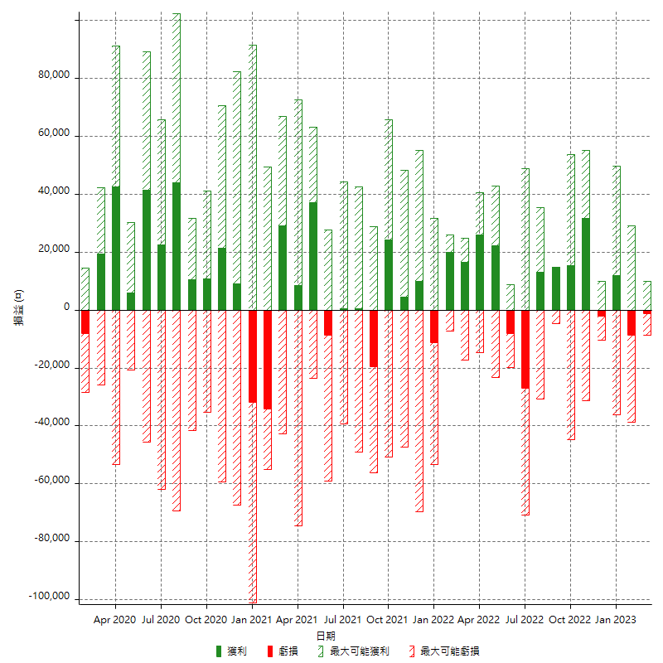

每月獲利和虧損 (%)

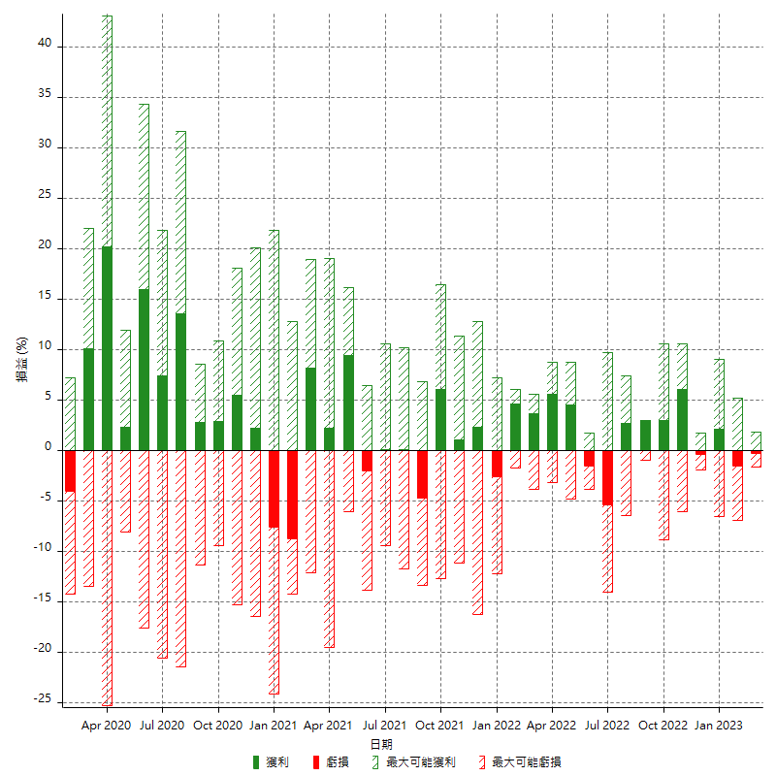

每月累積淨利

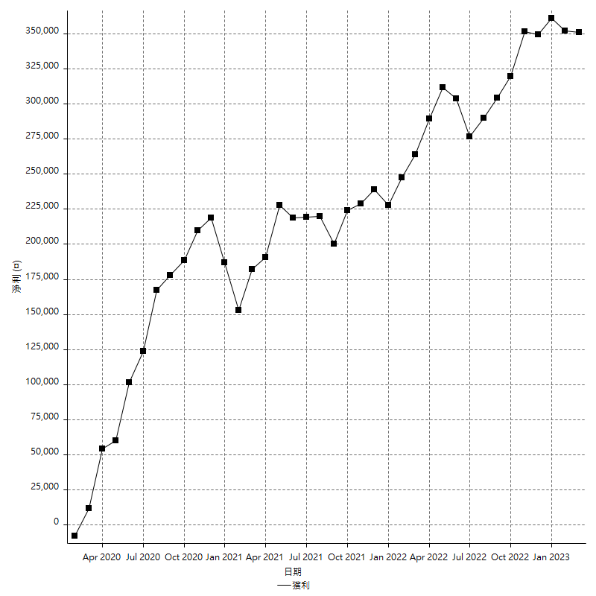

每月平均獲利

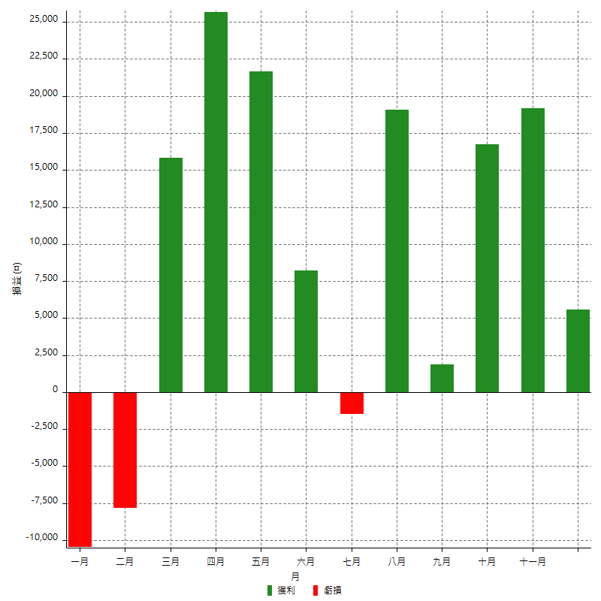

年獲利和虧損

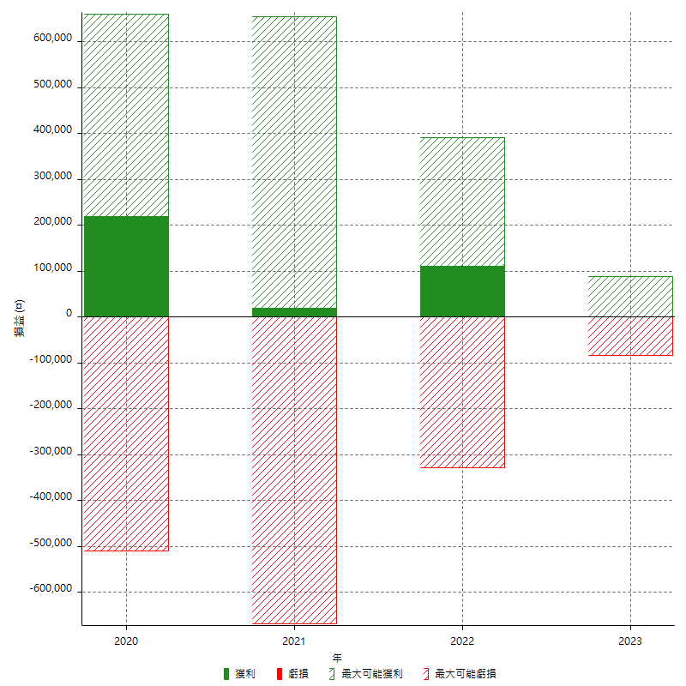

年獲利和虧損 (%)

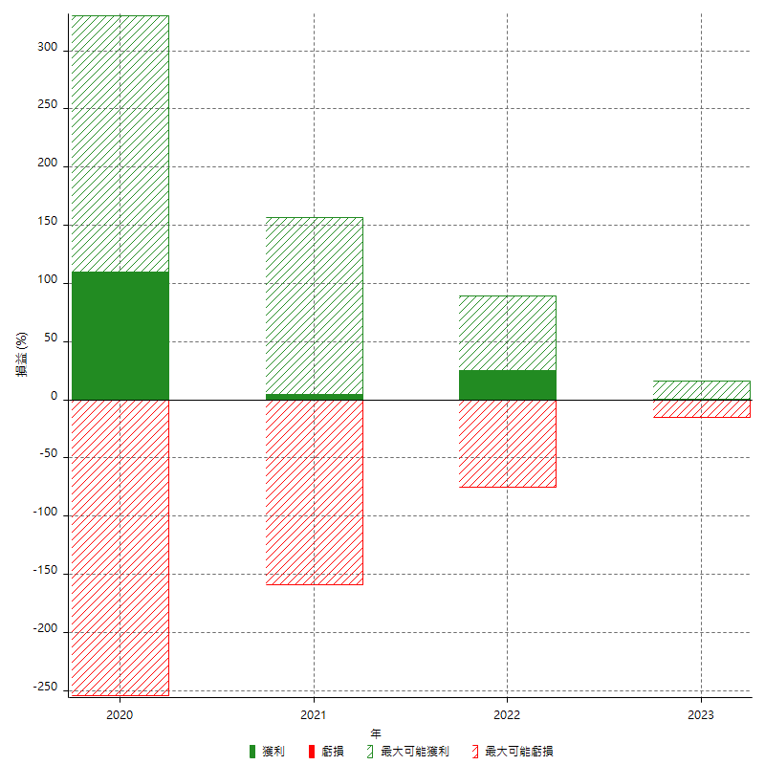

每年累積淨利

